алиди_инста_срав
Сравнительная таблица
Название | Подписчиков | Всего публикаций | Мне нравится | Комментариев | ER Day | ER Post | ER View | LR | TR | Период
ALIDI Professio... | 230 | 103 | 1815 | 55 | 1.775 | 7.894 | 0.000 | 7.661 | 0.232
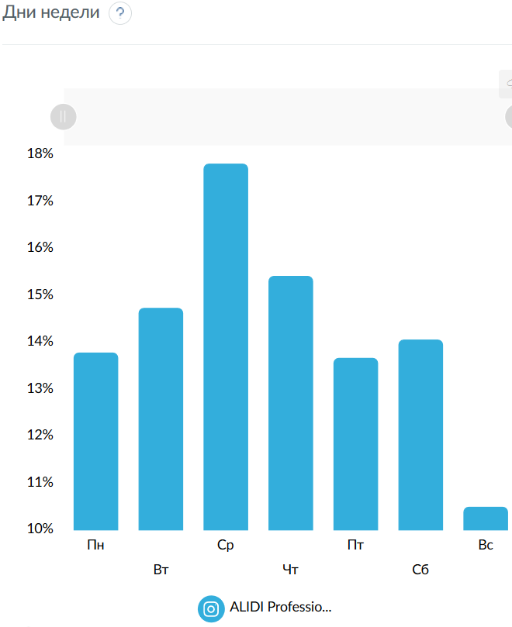
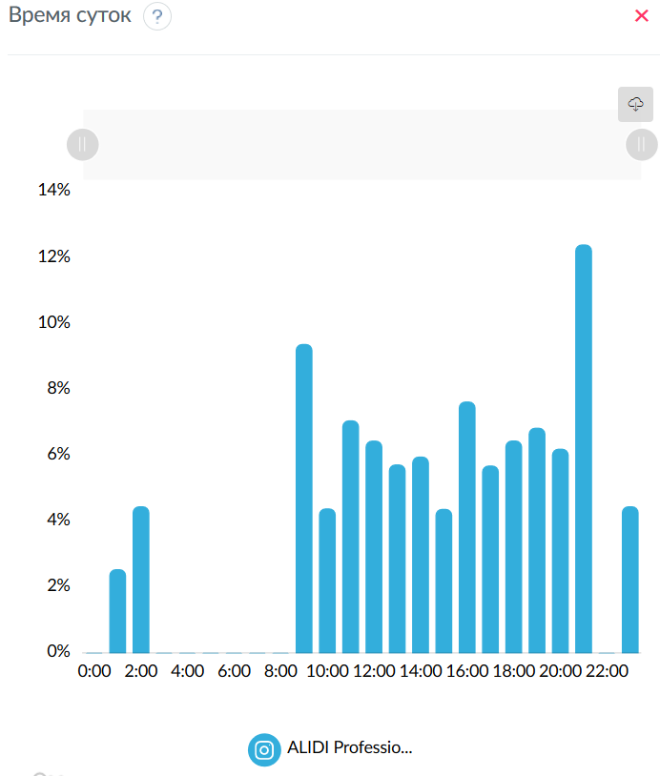
Дни недели
 | ALIDI Professio...
Пн | 13.7873
Вт | 14.7398
Ср | 17.8184
Чт | 15.4223
Пт | 13.6736
Сб | 14.0635
Вс | 10.4951

Время суток
 | ALIDI Professio...
0:00 | 0
1:00 | 2.5441
2:00 | 4.4523
3:00 | 0
4:00 | 0
5:00 | 0
6:00 | 0
7:00 | 0
8:00 | 0
9:00 | 9.3815
10:00 | 4.3887
11:00 | 7.06
12:00 | 6.4471
13:00 | 5.7243
14:00 | 5.9628
15:00 | 4.3728
16:00 | 7.6324
17:00 | 5.689
18:00 | 6.4512
19:00 | 6.8374
20:00 | 6.2014
21:00 | 12.4027
22:00 | 0
23:00 | 4.4523
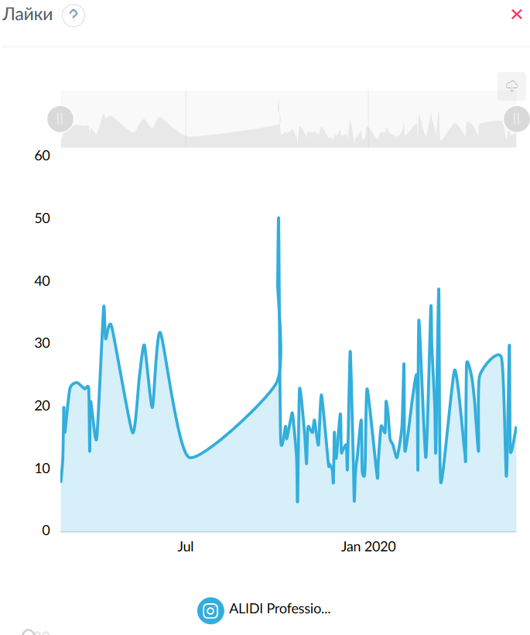
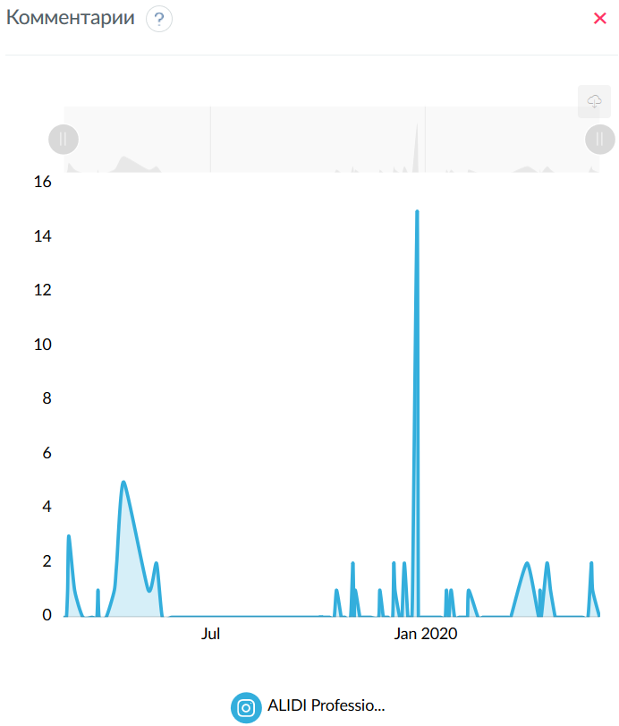
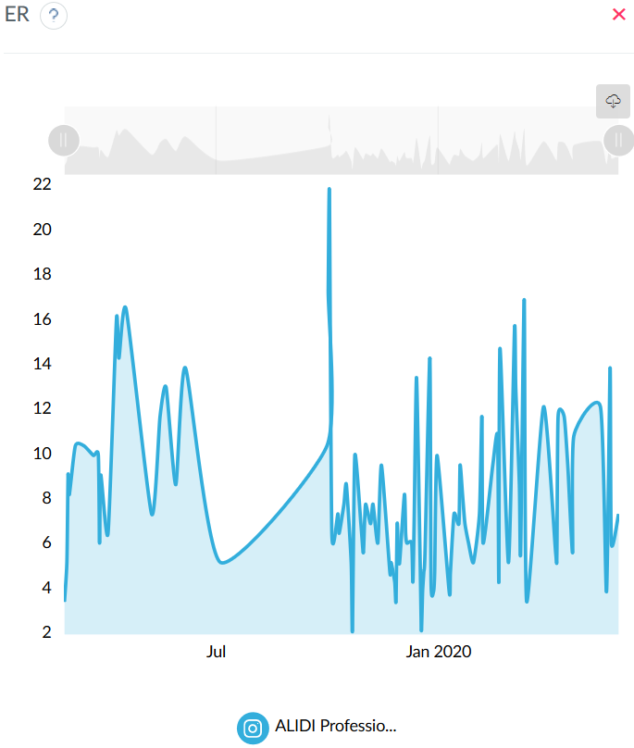
Лайки
 | ALIDI Professio...
25.02.2019 | 8
27.02.2019 | 12
28.02.2019 | 20
01.03.2019 | 16
06.03.2019 | 23
13.03.2019 | 24
21.03.2019 | 23
25.03.2019 | 23
26.03.2019 | 13
27.03.2019 | 21
02.04.2019 | 15
09.04.2019 | 36
11.04.2019 | 31
17.04.2019 | 33
08.05.2019 | 16
15.05.2019 | 25
20.05.2019 | 30
28.05.2019 | 20
05.06.2019 | 32
04.07.2019 | 12
30.09.2019 | 24
01.10.2019 | 40
02.10.2019 | 50
04.10.2019 | 15
09.10.2019 | 17
10.10.2019 | 15
14.10.2019 | 18
16.10.2019 | 19
20.10.2019 | 12
21.10.2019 | 5
23.10.2019 | 23
28.10.2019 | 16
30.10.2019 | 11
31.10.2019 | 16
01.11.2019 | 17
05.11.2019 | 16
07.11.2019 | 18
11.11.2019 | 14
14.11.2019 | 22
21.11.2019 | 11
22.11.2019 | 11
25.11.2019 | 10
26.11.2019 | 8
27.11.2019 | 16
28.11.2019 | 13
29.11.2019 | 12
03.12.2019 | 19
04.12.2019 | 13
05.12.2019 | 13
09.12.2019 | 14
10.12.2019 | 10
11.12.2019 | 16
13.12.2019 | 29
16.12.2019 | 12
17.12.2019 | 5
18.12.2019 | 9
19.12.2019 | 11
20.12.2019 | 12
24.12.2019 | 18
25.12.2019 | 10
27.12.2019 | 9
28.12.2019 | 11
30.12.2019 | 23
09.01.2020 | 9
10.01.2020 | 11
13.01.2020 | 17
17.01.2020 | 16
18.01.2020 | 21
20.01.2020 | 19
22.01.2020 | 15
25.01.2020 | 14
29.01.2020 | 12
03.02.2020 | 17
05.02.2020 | 27
06.02.2020 | 13
14.02.2020 | 22
18.02.2020 | 25
19.02.2020 | 10
20.02.2020 | 34
27.02.2020 | 12
03.03.2020 | 36
04.03.2020 | 30
07.03.2020 | 20
08.03.2020 | 13
11.03.2020 | 39
13.03.2020 | 8
27.03.2020 | 26
06.04.2020 | 13
07.04.2020 | 12
08.04.2020 | 27
13.04.2020 | 25
16.04.2020 | 21
20.04.2020 | 13
21.04.2020 | 25
13.05.2020 | 28
18.05.2020 | 9
21.05.2020 | 30
22.05.2020 | 13
28.05.2020 | 17

Комментарии
 | ALIDI Professio...
28.02.2019 | 1
01.03.2019 | 3
06.03.2019 | 1
26.03.2019 | 1
09.04.2019 | 1
11.04.2019 | 2
17.04.2019 | 5
08.05.2019 | 1
15.05.2019 | 2
16.10.2019 | 1
30.10.2019 | 2
01.11.2019 | 1
22.11.2019 | 1
04.12.2019 | 2
05.12.2019 | 1
13.12.2019 | 2
20.12.2019 | 1
24.12.2019 | 15
18.01.2020 | 1
22.01.2020 | 1
06.02.2020 | 1
27.03.2020 | 2
07.04.2020 | 1
13.04.2020 | 2
16.04.2020 | 1
21.05.2020 | 2
22.05.2020 | 1

ER
 | ALIDI Professio...
25.02.2019 | 3.4783
27.02.2019 | 5.2174
28.02.2019 | 9.1304
01.03.2019 | 8.2609
06.03.2019 | 10.4348
13.03.2019 | 10.4348
21.03.2019 | 10
25.03.2019 | 10
26.03.2019 | 6.087
27.03.2019 | 9.1304
02.04.2019 | 6.5217
09.04.2019 | 16.087
11.04.2019 | 14.3478
17.04.2019 | 16.5217
08.05.2019 | 7.3913
15.05.2019 | 11.7391
20.05.2019 | 13.0435
28.05.2019 | 8.6957
05.06.2019 | 13.913
04.07.2019 | 5.2174
30.09.2019 | 10.4348
01.10.2019 | 17.3913
02.10.2019 | 21.7391
04.10.2019 | 6.5217
09.10.2019 | 7.3913
10.10.2019 | 6.5217
14.10.2019 | 7.8261
16.10.2019 | 8.6957
20.10.2019 | 5.2174
21.10.2019 | 2.1739
23.10.2019 | 10
28.10.2019 | 6.9565
30.10.2019 | 5.6522
31.10.2019 | 6.9565
01.11.2019 | 7.8261
05.11.2019 | 6.9565
07.11.2019 | 7.8261
11.11.2019 | 6.087
14.11.2019 | 9.5652
21.11.2019 | 4.7826
22.11.2019 | 5.2174
25.11.2019 | 4.3478
26.11.2019 | 3.4783
27.11.2019 | 6.9565
28.11.2019 | 5.6522
29.11.2019 | 5.2174
03.12.2019 | 8.2609
04.12.2019 | 6.5217
05.12.2019 | 6.087
09.12.2019 | 6.087
10.12.2019 | 4.3478
11.12.2019 | 6.9565
13.12.2019 | 13.4783
16.12.2019 | 5.2174
17.12.2019 | 2.1739
18.12.2019 | 3.913
19.12.2019 | 4.7826
20.12.2019 | 5.6522
24.12.2019 | 14.3478
25.12.2019 | 4.3478
27.12.2019 | 3.913
28.12.2019 | 4.7826
30.12.2019 | 10
09.01.2020 | 3.913
10.01.2020 | 4.7826
13.01.2020 | 7.3913
17.01.2020 | 6.9565
18.01.2020 | 9.5652
20.01.2020 | 8.2609
22.01.2020 | 6.9565
25.01.2020 | 6.087
29.01.2020 | 5.2174
03.02.2020 | 7.3913
05.02.2020 | 11.7391
06.02.2020 | 6.087
14.02.2020 | 9.5652
18.02.2020 | 10.8696
19.02.2020 | 4.3478
20.02.2020 | 14.7826
27.02.2020 | 5.2174
03.03.2020 | 15.6522
04.03.2020 | 13.0435
07.03.2020 | 8.6957
08.03.2020 | 5.6522
11.03.2020 | 16.9565
13.03.2020 | 3.4783
27.03.2020 | 12.1739
06.04.2020 | 5.6522
07.04.2020 | 5.6522
08.04.2020 | 11.7391
13.04.2020 | 11.7391
16.04.2020 | 9.5652
20.04.2020 | 5.6522
21.04.2020 | 10.8696
13.05.2020 | 12.1739
18.05.2020 | 3.913
21.05.2020 | 13.913
22.05.2020 | 6.087
28.05.2020 | 7.3913

Подписчики
 | ALIDI Professio...
25.04.2020 | 215
06.06.2020 | 230

Дни недели/объем текста
 |  | ALIDI Professio... |  | ALIDI Professio... |  | ALIDI Professio...
Пн | (< 160 симв) | 0 | (160-1000 симв) | 6.5797 | (> 1000 симв) | 9.2391
Вт | (< 160 симв) | 0 | (160-1000 симв) | 7.2174 | (> 1000 симв) | 9.7101
Ср | (< 160 симв) | 0 | (160-1000 симв) | 9.5445 | (> 1000 симв) | 8.1159
Чт | (< 160 симв) | 0 | (160-1000 симв) | 7.8533 | (> 1000 симв) | 8.6957
Пт | (< 160 симв) | 0 | (160-1000 симв) | 7.4275 | (> 1000 симв) | 5
Сб | (< 160 симв) | 0 | (160-1000 симв) | 6.5217 | (> 1000 симв) | 9.5652
Вс | (< 160 симв) | 0 | (160-1000 симв) | 5.4348 | (> 1000 симв) | 0

Время суток/объем текста
 |  | ALIDI Professio... |  | ALIDI Professio... |  | ALIDI Professio...
1:00 | (< 160 симв) | 0 | (160-1000 симв) | 3.4783 | (> 1000 симв) | 0
2:00 | (< 160 симв) | 0 | (160-1000 симв) | 6.087 | (> 1000 симв) | 0
9:00 | (< 160 симв) | 0 | (160-1000 симв) | 12.8261 | (> 1000 симв) | 0
10:00 | (< 160 симв) | 0 | (160-1000 симв) | 6.2319 | (> 1000 симв) | 5.6522
11:00 | (< 160 симв) | 0 | (160-1000 симв) | 9.1304 | (> 1000 симв) | 10
12:00 | (< 160 симв) | 0 | (160-1000 симв) | 8.7391 | (> 1000 симв) | 9.5652
13:00 | (< 160 симв) | 0 | (160-1000 симв) | 8.913 | (> 1000 симв) | 5.6522
14:00 | (< 160 симв) | 0 | (160-1000 симв) | 8.0435 | (> 1000 симв) | 8.2609
15:00 | (< 160 симв) | 0 | (160-1000 симв) | 5.9259 | (> 1000 симв) | 6.2609
16:00 | (< 160 симв) | 0 | (160-1000 симв) | 10.0725 | (> 1000 симв) | 10.9783
17:00 | (< 160 симв) | 0 | (160-1000 симв) | 7.7778 | (> 1000 симв) | 0
18:00 | (< 160 симв) | 0 | (160-1000 симв) | 8.8199 | (> 1000 симв) | 0
19:00 | (< 160 симв) | 0 | (160-1000 симв) | 9.3478 | (> 1000 симв) | 0
20:00 | (< 160 симв) | 0 | (160-1000 симв) | 7.2464 | (> 1000 симв) | 12.1739
21:00 | (< 160 симв) | 0 | (160-1000 симв) | 16.9565 | (> 1000 симв) | 0
23:00 | (< 160 симв) | 0 | (160-1000 симв) | 6.087 | (> 1000 симв) | 0
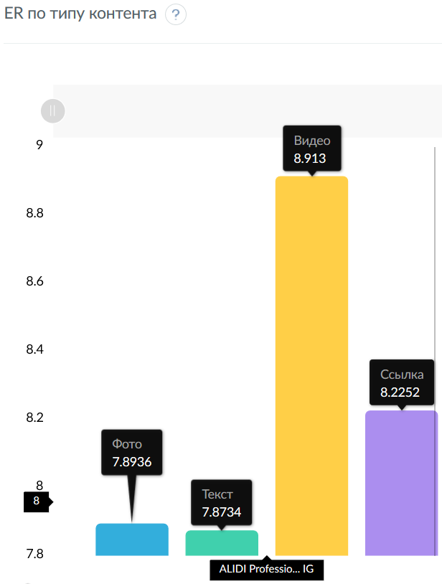
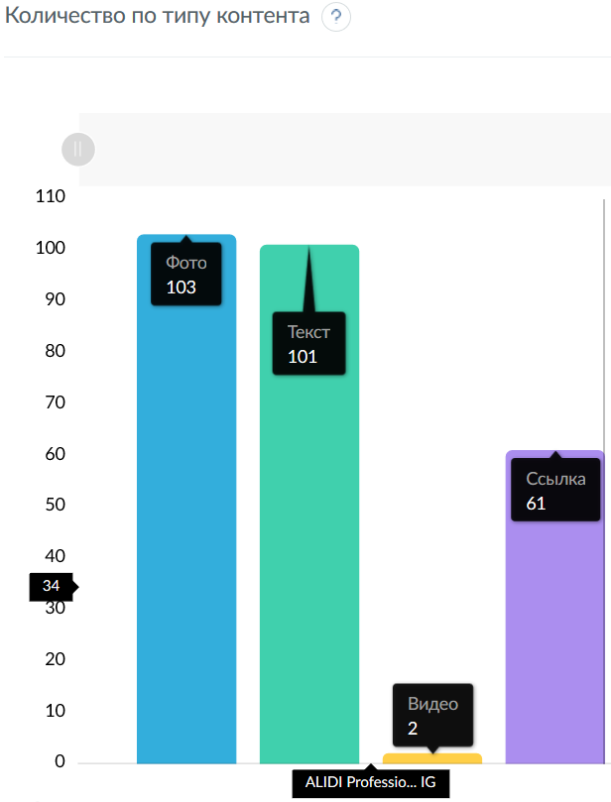
Количество по длине текста
 | ALIDI Professio...
(< 160 симв) | 19
(160-1000 симв) | 84
(> 1000 симв) | 0

ER по длине текста
 | ALIDI Professio...
(< 160 симв) | 0
(160-1000 симв) | 7.7692
(> 1000 симв) | 8.4439

Количество по типу контента
 | ALIDI Professio...
Фото | 101
Текст | 103
Видео | 2
Ссылка | 61

ER по типу контента
 | ALIDI Professio...
Фото | 7.8734
Текст | 7.8936
Видео | 8.913
Ссылка | 8.2252

Количество публикаций
 | ALIDI Professio...
25.02.2019 | 1
27.02.2019 | 1
28.02.2019 | 1
01.03.2019 | 1
06.03.2019 | 1
13.03.2019 | 1
21.03.2019 | 1
25.03.2019 | 1
26.03.2019 | 1
27.03.2019 | 1
02.04.2019 | 1
09.04.2019 | 1
11.04.2019 | 1
17.04.2019 | 1
08.05.2019 | 1
15.05.2019 | 1
20.05.2019 | 1
28.05.2019 | 1
05.06.2019 | 1
04.07.2019 | 1
30.09.2019 | 1
01.10.2019 | 2
02.10.2019 | 2
04.10.2019 | 1
09.10.2019 | 1
10.10.2019 | 1
14.10.2019 | 1
16.10.2019 | 1
20.10.2019 | 1
21.10.2019 | 1
23.10.2019 | 1
28.10.2019 | 1
30.10.2019 | 1
31.10.2019 | 1
01.11.2019 | 1
05.11.2019 | 1
07.11.2019 | 1
11.11.2019 | 1
14.11.2019 | 1
21.11.2019 | 1
22.11.2019 | 1
25.11.2019 | 1
26.11.2019 | 1
27.11.2019 | 1
28.11.2019 | 1
29.11.2019 | 1
03.12.2019 | 1
04.12.2019 | 1
05.12.2019 | 1
09.12.2019 | 1
10.12.2019 | 1
11.12.2019 | 1
13.12.2019 | 1
16.12.2019 | 1
17.12.2019 | 1
18.12.2019 | 1
19.12.2019 | 1
20.12.2019 | 1
24.12.2019 | 1
25.12.2019 | 1
27.12.2019 | 1
28.12.2019 | 1
30.12.2019 | 1
09.01.2020 | 1
10.01.2020 | 1
13.01.2020 | 1
17.01.2020 | 1
18.01.2020 | 1
20.01.2020 | 1
22.01.2020 | 1
25.01.2020 | 1
29.01.2020 | 1
03.02.2020 | 1
05.02.2020 | 1
06.02.2020 | 1
14.02.2020 | 1
18.02.2020 | 1
19.02.2020 | 1
20.02.2020 | 1
27.02.2020 | 1
03.03.2020 | 3
04.03.2020 | 1
07.03.2020 | 1
08.03.2020 | 1
11.03.2020 | 1
13.03.2020 | 1
27.03.2020 | 1
06.04.2020 | 1
07.04.2020 | 1
08.04.2020 | 1
13.04.2020 | 1
16.04.2020 | 1
20.04.2020 | 1
21.04.2020 | 1
13.05.2020 | 1
18.05.2020 | 1
21.05.2020 | 1
22.05.2020 | 1
28.05.2020 | 1

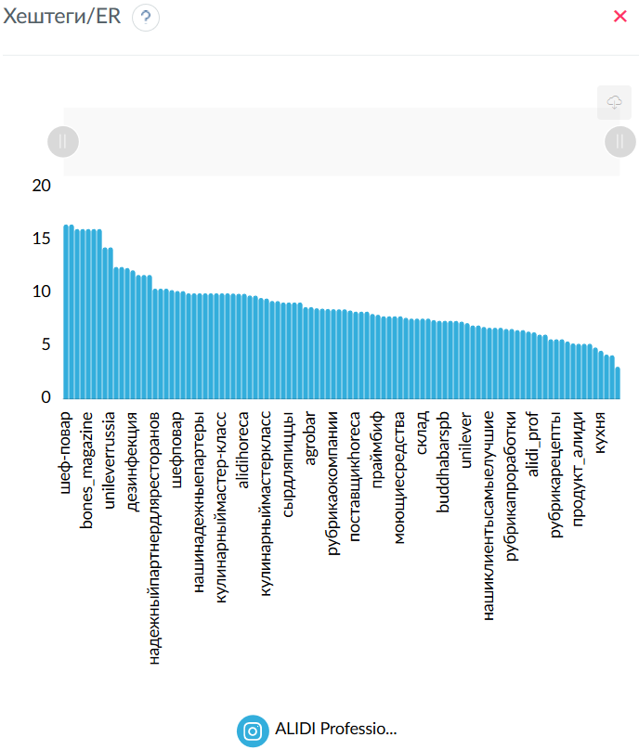
Хештеги
 | ALIDI Professio...
алиди_проф | 79
алиди | 78
alidiprof | 41
horeca | 39
alidi | 36
поставщикпродуктовпитания | 32
поставщик_horeca | 20
alidiprofessional | 19
alidihoreca | 19
продуктыдляhoreca | 17
поставщикпродуктовпитаниядлякафе | 17
поставщик | 12
рубрикапредставляемпродукты | 11
рубрикаокомпании | 11
ufs | 10
надежныйпартнердляресторанов | 8
кулинарныймастеркласс | 8
сыры | 6
доставкаедыспб | 6
доставканадом | 6
алидилогистика | 5
нашипродукты | 5
рубрикасекретыкухни | 5
мастеркласс | 5
нашакоманда | 4
командаалиди | 4
шефповар | 4
вкусная_еда | 4
рубрикапроработки | 4
рубрикасоветотшефа | 4
партнерыalidiprof | 3
нашинадежныепартеры | 3
соусы | 3
heinz | 3
prof_alidi | 3
рубрикапредставляемпоставщиков | 3
продукт_алиди | 3
сыр | 3
поставщикпродуктов | 3
поставщикhoreca | 3
праймбиф | 3
nestlewaters | 2
водапремиум | 2
водадляhoreca | 2
sanpellegrino | 2
tastefulmoments | 2
командаalidiprof | 2
sensoy | 2
нашиклиентысамыелучшие | 2
новинки | 2
unilever | 2
hellmann's | 2
alidi_prof | 2
сантамария | 2
специивсегомира | 2
дляресторановикафе | 2
кухня | 2
юнилевер | 2
склад | 2
мегустро | 2
поставщикпродуктовдляресторанов | 2
кулинарныесоветы | 2
проработки | 2
рубрикарецепты | 2
советыотшефа | 2
секретыкухни | 2
новыйгод | 2
bekind | 2
мясо | 2
primebeef | 2
рубрикановостикомпании | 2
моющиесредства | 2
дезинфекция | 2
поддерживрача | 2
рецептыотшефа | 2
сырдляпиццы | 1
mozzarella | 1
bonfesto | 1
cooking_professional | 1
брендыalidiprof | 1
минеральнаявода | 1
паназиатскаякухня | 1
сенсой | 1
кулинарныймастер-класс | 1
лапшавок | 1
sodexo | 1
spyoungchef | 1
конкурсмолодыхповаров | 1
chief | 1
авторскаякухня | 1
bones_magazine | 1
школасвч | 1
лучшиешефыспб | 1
unileverfoodsolutions | 1
unileverrussia | 1
шеф-повар | 1
нашшеф | 1
buddhabarspb | 1
budhabarspb | 1
agrobar | 1

Хештеги/ER
 | ALIDI Professio...
шеф-повар | 16.5217
нашшеф | 16.5217
chief | 16.087
авторскаякухня | 16.087
bones_magazine | 16.087
школасвч | 16.087
лучшиешефыспб | 16.087
unileverfoodsolutions | 14.3478
unileverrussia | 14.3478
нашакоманда | 12.5
командаалиди | 12.5
мясо | 12.3913
дезинфекция | 12.1739
мастеркласс | 11.7391
hellmann's | 11.7391
поддерживрача | 11.7391
надежныйпартнердляресторанов | 10.4348
брендыalidiprof | 10.4348
минеральнаявода | 10.4348
ufs | 10.3043
шефповар | 10.2174
продуктыдляhoreca | 10.2046
доставканадом | 10
партнерыalidiprof | 10
нашинадежныепартеры | 10
sensoy | 10
паназиатскаякухня | 10
сенсой | 10
кулинарныймастер-класс | 10
лапшавок | 10
поставщикпродуктовпитаниядлякафе | 9.9744
alidiprofessional | 9.9542
alidihoreca | 9.9542
horeca | 9.7882
командаalidiprof | 9.7826
алидилогистика | 9.5652
кулинарныймастеркласс | 9.5109
prof_alidi | 9.2754
alidiprof | 9.2683
primebeef | 9.1304
сырдляпиццы | 9.1304
mozzarella | 9.1304
bonfesto | 9.1304
рубрикапредставляемпоставщиков | 8.6957
agrobar | 8.6957
вкусная_еда | 8.587
сыры | 8.5507
нашипродукты | 8.5217
рубрикаокомпании | 8.498
sanpellegrino | 8.4783
tastefulmoments | 8.4783
alidi | 8.3696
поставщикhoreca | 8.2609
bekind | 8.2609
cooking_professional | 8.2609
юнилевер | 8.0435
праймбиф | 7.971
nestlewaters | 7.8261
водапремиум | 7.8261
водадляhoreca | 7.8261
моющиесредства | 7.8261
алиди | 7.6812
сантамария | 7.6087
специивсегомира | 7.6087
склад | 7.6087
кулинарныесоветы | 7.6087
поставщик | 7.4638
мегустро | 7.3913
buddhabarspb | 7.3913
budhabarspb | 7.3913
алиди_проф | 7.3858
доставкаедыспб | 7.3188
unilever | 7.1739
heinz | 6.9565
новинки | 6.9565
соусы | 6.8116
нашиклиентысамыелучшие | 6.7391
дляресторановикафе | 6.7391
рецептыотшефа | 6.7391
поставщикпродуктовпитания | 6.6304
рубрикапроработки | 6.6304
spyoungchef | 6.5217
конкурсмолодыхповаров | 6.5217
поставщик_horeca | 6.3696
alidi_prof | 6.3043
рубрикановостикомпании | 6.087
sodexo | 6.087
проработки | 5.6522
рубрикарецепты | 5.6522
советыотшефа | 5.6522
рубрикасоветотшефа | 5.4348
рубрикапредставляемпродукты | 5.2569
продукт_алиди | 5.2174
поставщикпродуктов | 5.2174
поставщикпродуктовдляресторанов | 5.2174
рубрикасекретыкухни | 4.8696
кухня | 4.5652
сыр | 4.2029
секретыкухни | 4.1304
новыйгод | 3.0435

Относительная активность дни недели/объем текста
 | ALIDI Professio...
Пн | (< 160 симв) | 0 | (160-1000 симв) | 6.5207 | (> 1000 симв) | 9.1563
Вт | (< 160 симв) | 0 | (160-1000 симв) | 7.1527 | (> 1000 симв) | 9.6231
Ср | (< 160 симв) | 0 | (160-1000 симв) | 9.4589 | (> 1000 симв) | 8.0431
Чт | (< 160 симв) | 0 | (160-1000 симв) | 7.7828 | (> 1000 симв) | 8.6177
Пт | (< 160 симв) | 0 | (160-1000 симв) | 7.3609 | (> 1000 симв) | 4.9552
Сб | (< 160 симв) | 0 | (160-1000 симв) | 6.4632 | (> 1000 симв) | 9.4794
Вс | (< 160 симв) | 0 | (160-1000 симв) | 5.386 | (> 1000 симв) | 0

Относительная активность время суток/объем текста
 | ALIDI Professio...
1:00 | (< 160 симв) | 0 | (160-1000 симв) | 1.7031 | (> 1000 симв) | 0
2:00 | (< 160 симв) | 0 | (160-1000 симв) | 2.9805 | (> 1000 симв) | 0
9:00 | (< 160 симв) | 0 | (160-1000 симв) | 6.2803 | (> 1000 симв) | 0
10:00 | (< 160 симв) | 0 | (160-1000 симв) | 3.0515 | (> 1000 симв) | 2.7676
11:00 | (< 160 симв) | 0 | (160-1000 симв) | 4.4707 | (> 1000 симв) | 4.8965
12:00 | (< 160 симв) | 0 | (160-1000 симв) | 4.2791 | (> 1000 симв) | 4.6836
13:00 | (< 160 симв) | 0 | (160-1000 симв) | 4.3643 | (> 1000 симв) | 2.7676
14:00 | (< 160 симв) | 0 | (160-1000 симв) | 3.9385 | (> 1000 симв) | 4.045
15:00 | (< 160 симв) | 0 | (160-1000 симв) | 2.9016 | (> 1000 симв) | 3.0657
16:00 | (< 160 симв) | 0 | (160-1000 симв) | 4.932 | (> 1000 симв) | 5.3755
17:00 | (< 160 симв) | 0 | (160-1000 симв) | 3.8084 | (> 1000 симв) | 0
18:00 | (< 160 симв) | 0 | (160-1000 симв) | 4.3187 | (> 1000 симв) | 0
19:00 | (< 160 симв) | 0 | (160-1000 симв) | 4.5772 | (> 1000 симв) | 0
20:00 | (< 160 симв) | 0 | (160-1000 симв) | 3.5482 | (> 1000 симв) | 5.961
21:00 | (< 160 симв) | 0 | (160-1000 симв) | 8.3028 | (> 1000 симв) | 0
23:00 | (< 160 симв) | 0 | (160-1000 симв) | 2.9805 | (> 1000 симв) | 0

Относительная активность по типу контента
 | ALIDI Professio...
Фото | 23.9275
Текст | 23.9889
Видео | 27.0869
Ссылка | 24.9966

Относительная активность по длине текста
 | ALIDI Professio...
(< 160 симв) | 0
(160-1000 симв) | 47.919
(> 1000 симв) | 52.081

Относительная активность по хештегам
 | ALIDI Professio...
нашакоманда | 0.6443
командаалиди | 0.6443
мастеркласс | 0.6051
надежныйпартнердляресторанов | 0.5379
ufs | 0.5312
шефповар | 0.5267
продуктыдляhoreca | 0.526
партнерыalidiprof | 0.5155
нашинадежныепартеры | 0.5155
доставканадом | 0.5155
поставщикпродуктовпитаниядлякафе | 0.5141
alidiprofessional | 0.5131
alidihoreca | 0.5131
horeca | 0.5045
алидилогистика | 0.4931
кулинарныймастеркласс | 0.4902
prof_alidi | 0.4781
alidiprof | 0.4777
рубрикапредставляемпоставщиков | 0.4482
вкусная_еда | 0.4426
сыры | 0.4408
нашипродукты | 0.4393
рубрикаокомпании | 0.438
alidi | 0.4314
поставщикhoreca | 0.4258
праймбиф | 0.4109
алиди | 0.3959
поставщик | 0.3847
алиди_проф | 0.3807
доставкаедыспб | 0.3773
heinz | 0.3586
соусы | 0.3511
поставщикпродуктовпитания | 0.3418
рубрикапроработки | 0.3418
поставщик_horeca | 0.3283
рубрикасоветотшефа | 0.2801
рубрикапредставляемпродукты | 0.271
продукт_алиди | 0.2689
поставщикпродуктов | 0.2689
рубрикасекретыкухни | 0.251
сыр | 0.2166

EuroFoods_вк_срав
Сравнительная таблица
Название | Подписчиков | Всего публикаций | Мне нравится | Поделиться | Комментариев | Просмотров | ER Day | ER Post | ER View | LR | TR | Период
EuroFoods ☕🍴🚚 ... | 1196 | 238 | 2169 | 134 | 147 | 80349 | 0.155 | 0.861 | 3.342 | 0.762 | 0.052

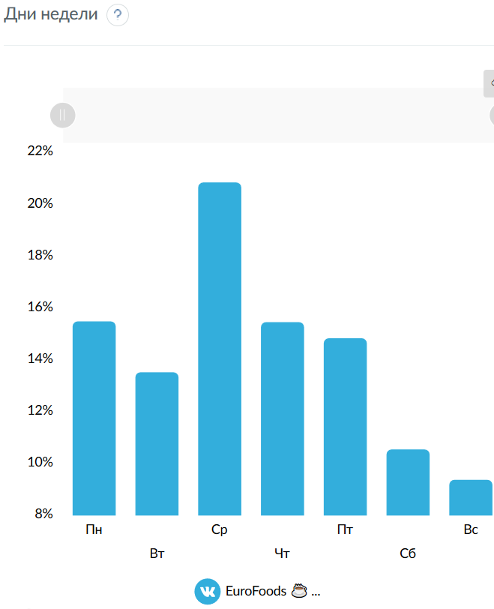
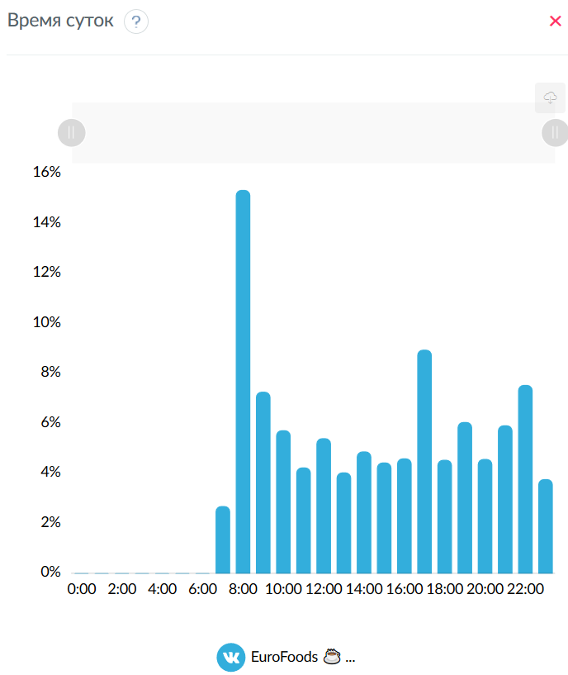
Дни недели
 | EuroFoods ☕ ...
Пн | 15.4763
Вт | 13.5145
Ср | 20.8374
Чт | 15.4477
Пт | 14.8261
Сб | 10.5343
Вс | 9.3638

Время суток
 | EuroFoods ☕ ...
0:00 | 0
1:00 | 0
2:00 | 0
3:00 | 0
4:00 | 0
5:00 | 0
6:00 | 0
7:00 | 2.6925
8:00 | 15.3475
9:00 | 7.2699
10:00 | 5.7278
11:00 | 4.2378
12:00 | 5.4085
13:00 | 4.0388
14:00 | 4.8783
15:00 | 4.4348
16:00 | 4.5998
17:00 | 8.9527
18:00 | 4.5437
19:00 | 6.0582
20:00 | 4.5773
21:00 | 5.9236
22:00 | 7.5391
23:00 | 3.7696

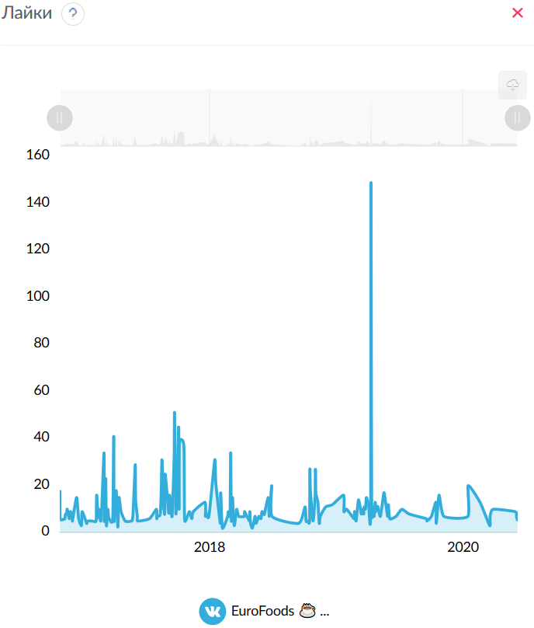
Лайки
 | EuroFoods ☕ ...
26.10.2016 | 18
27.10.2016 | 6
08.11.2016 | 6
09.11.2016 | 6
11.11.2016 | 8
14.11.2016 | 8
15.11.2016 | 9
16.11.2016 | 10
22.11.2016 | 6
25.11.2016 | 9
29.11.2016 | 8
01.12.2016 | 5
02.12.2016 | 6
13.12.2016 | 15
19.12.2016 | 6
27.12.2016 | 3
29.12.2016 | 9
11.01.2017 | 4
13.01.2017 | 5
27.01.2017 | 5
07.02.2017 | 5
08.02.2017 | 12
09.02.2017 | 16
13.02.2017 | 7
14.02.2017 | 7
16.02.2017 | 10
17.02.2017 | 7
22.02.2017 | 6
02.03.2017 | 34
03.03.2017 | 5
06.03.2017 | 14
07.03.2017 | 23
09.03.2017 | 3
13.03.2017 | 10
15.03.2017 | 7
17.03.2017 | 6
27.03.2017 | 6
30.03.2017 | 41
31.03.2017 | 5
06.04.2017 | 18
10.04.2017 | 4
11.04.2017 | 3
14.04.2017 | 15
20.04.2017 | 9
02.05.2017 | 5
19.05.2017 | 5
24.05.2017 | 7
31.05.2017 | 29
01.06.2017 | 14
06.06.2017 | 7
07.06.2017 | 5
11.07.2017 | 6
31.07.2017 | 10
01.08.2017 | 6
02.08.2017 | 7
11.08.2017 | 8
14.08.2017 | 20
16.08.2017 | 31
21.08.2017 | 11
22.08.2017 | 10
23.08.2017 | 8
24.08.2017 | 9
25.08.2017 | 25
04.09.2017 | 9
05.09.2017 | 9
06.09.2017 | 9
07.09.2017 | 16
14.09.2017 | 7
20.09.2017 | 33
21.09.2017 | 51
25.09.2017 | 8
03.10.2017 | 45
04.10.2017 | 10
05.10.2017 | 38
18.10.2017 | 37
20.10.2017 | 6
28.10.2017 | 7
03.11.2017 | 9
10.11.2017 | 6
14.11.2017 | 9
18.12.2017 | 13
19.12.2017 | 7
20.12.2017 | 9
29.12.2017 | 7
15.01.2018 | 31
18.01.2018 | 21
31.01.2018 | 4
01.02.2018 | 17
06.02.2018 | 2
21.02.2018 | 7
23.02.2018 | 9
26.02.2018 | 7
28.02.2018 | 8
01.03.2018 | 23
02.03.2018 | 34
03.03.2018 | 15
04.03.2018 | 5
06.03.2018 | 8
07.03.2018 | 15
12.03.2018 | 3
19.03.2018 | 10
25.03.2018 | 7
10.04.2018 | 7
11.04.2018 | 9
25.04.2018 | 5
26.04.2018 | 9
28.04.2018 | 4
03.05.2018 | 2
08.05.2018 | 5
11.05.2018 | 7
14.05.2018 | 4
22.05.2018 | 7
28.05.2018 | 6
31.05.2018 | 9
06.06.2018 | 8
07.06.2018 | 8
18.06.2018 | 15
21.06.2018 | 7
28.06.2018 | 20
29.06.2018 | 7
14.09.2018 | 4
02.10.2018 | 11
05.10.2018 | 5
10.10.2018 | 5
15.10.2018 | 5
16.10.2018 | 27
17.10.2018 | 19
25.10.2018 | 5
31.10.2018 | 16
01.11.2018 | 27
02.11.2018 | 17
08.11.2018 | 13
12.11.2018 | 4
15.11.2018 | 7
30.11.2018 | 11
20.12.2018 | 12
21.01.2019 | 16
22.01.2019 | 9
30.01.2019 | 10
20.02.2019 | 6
21.02.2019 | 8
22.02.2019 | 9
26.02.2019 | 5
05.03.2019 | 14
13.03.2019 | 8
14.03.2019 | 10
20.03.2019 | 8
21.03.2019 | 11
25.03.2019 | 10
26.03.2019 | 12
28.03.2019 | 15
03.04.2019 | 12
09.04.2019 | 9
10.04.2019 | 149
12.04.2019 | 13
17.04.2019 | 11
19.04.2019 | 7
22.04.2019 | 13
24.04.2019 | 9
25.04.2019 | 11
30.04.2019 | 11
07.05.2019 | 7
17.05.2019 | 17
21.05.2019 | 14
28.05.2019 | 7
30.05.2019 | 12
03.06.2019 | 6
21.06.2019 | 7
08.07.2019 | 10
29.07.2019 | 8
16.09.2019 | 6
18.09.2019 | 5
01.10.2019 | 7
14.10.2019 | 13
15.10.2019 | 4
23.10.2019 | 16
06.11.2019 | 7
14.01.2020 | 7
15.01.2020 | 20
18.02.2020 | 13
17.03.2020 | 3
18.03.2020 | 7
27.03.2020 | 10
29.05.2020 | 9
02.06.2020 | 7
05.06.2020 | 5

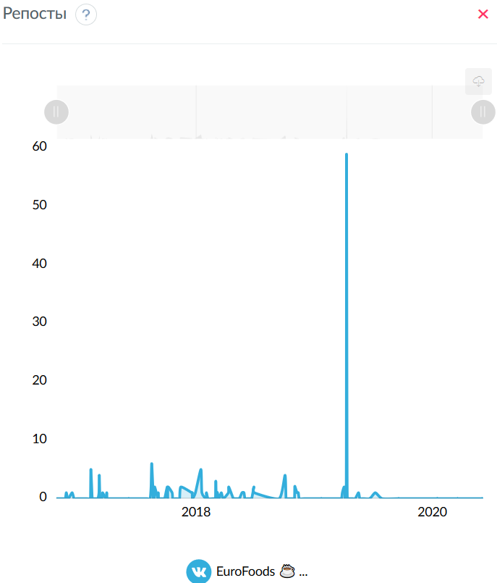
Репосты
 | EuroFoods ☕ ...
25.11.2016 | 1
13.12.2016 | 1
08.02.2017 | 1
09.02.2017 | 5
06.03.2017 | 1
07.03.2017 | 4
17.03.2017 | 1
30.03.2017 | 1
14.08.2017 | 2
16.08.2017 | 6
25.08.2017 | 2
05.09.2017 | 1
03.10.2017 | 2
05.10.2017 | 2
18.10.2017 | 1
14.11.2017 | 2
18.12.2017 | 1
19.12.2017 | 1
29.12.2017 | 1
15.01.2018 | 5
18.01.2018 | 1
01.02.2018 | 1
02.03.2018 | 3
03.03.2018 | 1
06.03.2018 | 1
07.03.2018 | 1
19.03.2018 | 1
10.04.2018 | 1
11.04.2018 | 2
22.05.2018 | 1
28.05.2018 | 1
28.06.2018 | 2
29.06.2018 | 1
02.10.2018 | 4
01.11.2018 | 2
02.11.2018 | 2
08.11.2018 | 1
12.11.2018 | 1
28.03.2019 | 1
03.04.2019 | 2
10.04.2019 | 59
12.04.2019 | 2
17.05.2019 | 1
08.07.2019 | 1

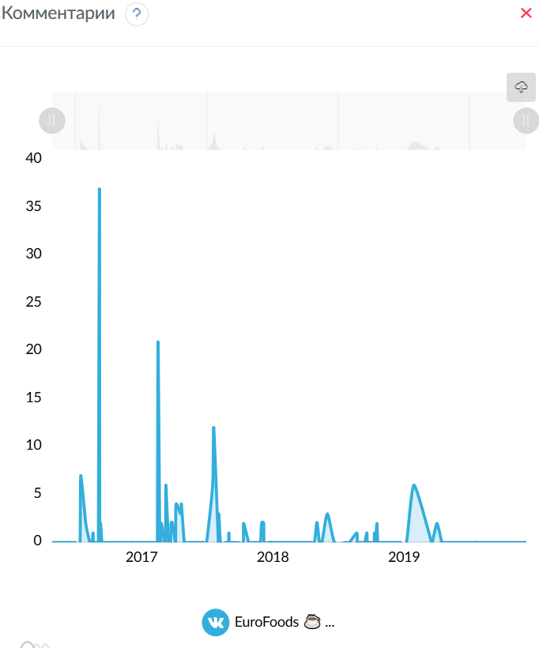
Комментарии
 | EuroFoods ☕ ...
13.01.2017 | 7
27.01.2017 | 2
16.02.2017 | 1
06.03.2017 | 37
09.03.2017 | 2
16.08.2017 | 21
22.08.2017 | 2
25.08.2017 | 2
06.09.2017 | 2
07.09.2017 | 6
21.09.2017 | 2
25.09.2017 | 2
05.10.2017 | 4
18.10.2017 | 3
20.10.2017 | 4
15.01.2018 | 6
18.01.2018 | 12
01.02.2018 | 3
01.03.2018 | 1
11.04.2018 | 2
31.05.2018 | 2
06.06.2018 | 2
31.10.2018 | 2
01.11.2018 | 2
02.11.2018 | 2
30.11.2018 | 3
20.02.2019 | 1
20.03.2019 | 1
10.04.2019 | 1
17.04.2019 | 2
29.07.2019 | 6
01.10.2019 | 2

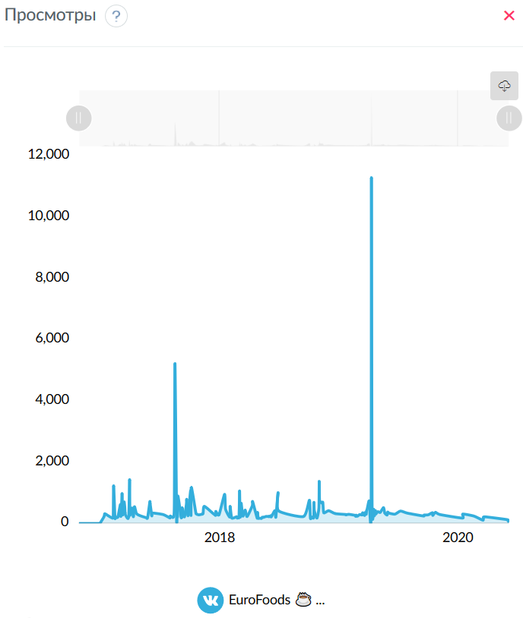
Просмотры
 | EuroFoods ☕ ...
11.01.2017 | 228
13.01.2017 | 319
27.01.2017 | 229
07.02.2017 | 173
08.02.2017 | 352
09.02.2017 | 1230
13.02.2017 | 204
14.02.2017 | 192
16.02.2017 | 196
17.02.2017 | 209
22.02.2017 | 211
02.03.2017 | 622
03.03.2017 | 230
06.03.2017 | 755
07.03.2017 | 969
09.03.2017 | 279
13.03.2017 | 700
15.03.2017 | 557
17.03.2017 | 291
27.03.2017 | 203
30.03.2017 | 1434
31.03.2017 | 286
06.04.2017 | 507
10.04.2017 | 243
11.04.2017 | 242
14.04.2017 | 548
20.04.2017 | 324
02.05.2017 | 251
19.05.2017 | 193
24.05.2017 | 187
31.05.2017 | 703
01.06.2017 | 640
06.06.2017 | 252
07.06.2017 | 341
11.07.2017 | 290
31.07.2017 | 183
01.08.2017 | 199
02.08.2017 | 244
11.08.2017 | 209
14.08.2017 | 643
16.08.2017 | 5224
21.08.2017 | 235
22.08.2017 | 257
23.08.2017 | 232
24.08.2017 | 246
25.08.2017 | 900
04.09.2017 | 195
05.09.2017 | 323
06.09.2017 | 197
07.09.2017 | 516
14.09.2017 | 213
20.09.2017 | 625
21.09.2017 | 785
25.09.2017 | 252
03.10.2017 | 1074
04.10.2017 | 262
05.10.2017 | 1184
18.10.2017 | 406
20.10.2017 | 313
28.10.2017 | 283
03.11.2017 | 296
10.11.2017 | 323
14.11.2017 | 561
18.12.2017 | 266
19.12.2017 | 394
20.12.2017 | 380
29.12.2017 | 284
15.01.2018 | 952
18.01.2018 | 469
31.01.2018 | 207
01.02.2018 | 562
06.02.2018 | 181
21.02.2018 | 220
23.02.2018 | 175
26.02.2018 | 199
28.02.2018 | 190
01.03.2018 | 522
02.03.2018 | 1063
03.03.2018 | 423
04.03.2018 | 204
06.03.2018 | 525
07.03.2018 | 658
12.03.2018 | 238
19.03.2018 | 439
25.03.2018 | 226
10.04.2018 | 581
11.04.2018 | 712
25.04.2018 | 172
26.04.2018 | 363
28.04.2018 | 176
03.05.2018 | 170
08.05.2018 | 167
11.05.2018 | 204
14.05.2018 | 199
22.05.2018 | 230
28.05.2018 | 228
31.05.2018 | 224
06.06.2018 | 254
07.06.2018 | 213
18.06.2018 | 420
21.06.2018 | 207
28.06.2018 | 1009
29.06.2018 | 415
14.09.2018 | 227
02.10.2018 | 761
05.10.2018 | 172
10.10.2018 | 211
15.10.2018 | 189
16.10.2018 | 692
17.10.2018 | 423
25.10.2018 | 178
31.10.2018 | 510
01.11.2018 | 1377
02.11.2018 | 770
08.11.2018 | 670
12.11.2018 | 690
15.11.2018 | 349
30.11.2018 | 418
20.12.2018 | 323
21.01.2019 | 296
22.01.2019 | 282
30.01.2019 | 302
20.02.2019 | 264
21.02.2019 | 233
22.02.2019 | 272
26.02.2019 | 240
05.03.2019 | 290
13.03.2019 | 278
14.03.2019 | 351
20.03.2019 | 262
21.03.2019 | 357
25.03.2019 | 300
26.03.2019 | 412
28.03.2019 | 475
03.04.2019 | 742
09.04.2019 | 381
10.04.2019 | 11300
12.04.2019 | 659
17.04.2019 | 464
19.04.2019 | 248
22.04.2019 | 423
24.04.2019 | 313
25.04.2019 | 337
30.04.2019 | 384
07.05.2019 | 362
17.05.2019 | 518
21.05.2019 | 337
28.05.2019 | 277
30.05.2019 | 372
03.06.2019 | 339
21.06.2019 | 304
08.07.2019 | 406
29.07.2019 | 338
16.09.2019 | 244
18.09.2019 | 277
01.10.2019 | 282
14.10.2019 | 354
15.10.2019 | 265
23.10.2019 | 365
06.11.2019 | 290
14.01.2020 | 178
15.01.2020 | 308
18.02.2020 | 242
17.03.2020 | 105
18.03.2020 | 205
27.03.2020 | 215
29.05.2020 | 127
02.06.2020 | 80
05.06.2020 | 43

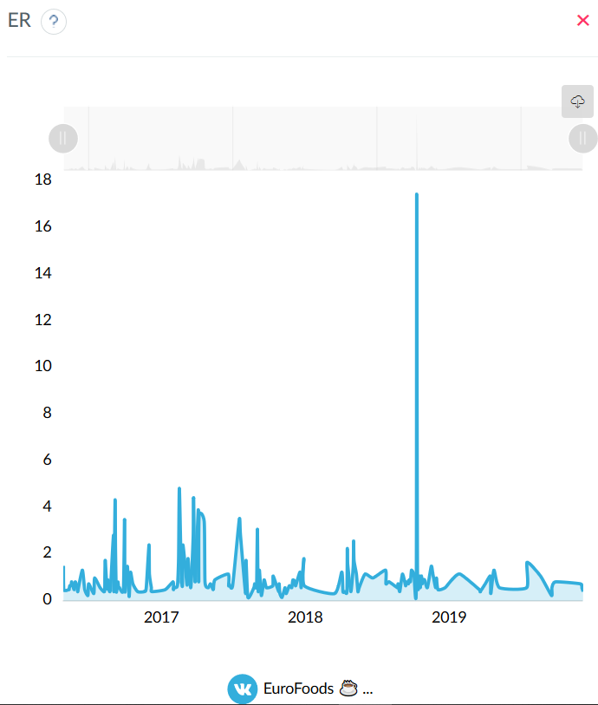
ER
 | EuroFoods ☕ ...
26.10.2016 | 1.505
27.10.2016 | 0.5017
08.11.2016 | 0.5017
09.11.2016 | 0.5017
11.11.2016 | 0.6689
14.11.2016 | 0.6689
15.11.2016 | 0.7525
16.11.2016 | 0.8361
22.11.2016 | 0.5017
25.11.2016 | 0.8361
29.11.2016 | 0.6689
01.12.2016 | 0.4181
02.12.2016 | 0.5017
13.12.2016 | 1.3378
19.12.2016 | 0.5017
27.12.2016 | 0.2508
29.12.2016 | 0.7525
11.01.2017 | 0.3344
13.01.2017 | 1.0033
27.01.2017 | 0.5853
07.02.2017 | 0.4181
08.02.2017 | 1.087
09.02.2017 | 1.7559
13.02.2017 | 0.5853
14.02.2017 | 0.5853
16.02.2017 | 0.9197
17.02.2017 | 0.5853
22.02.2017 | 0.5017
02.03.2017 | 2.8428
03.03.2017 | 0.4181
06.03.2017 | 4.3478
07.03.2017 | 2.2575
09.03.2017 | 0.4181
13.03.2017 | 0.8361
15.03.2017 | 0.5853
17.03.2017 | 0.5853
27.03.2017 | 0.5017
30.03.2017 | 3.5117
31.03.2017 | 0.4181
06.04.2017 | 1.505
10.04.2017 | 0.3344
11.04.2017 | 0.2508
14.04.2017 | 1.2542
20.04.2017 | 0.7525
02.05.2017 | 0.4181
19.05.2017 | 0.4181
24.05.2017 | 0.5853
31.05.2017 | 2.4247
01.06.2017 | 1.1706
06.06.2017 | 0.5853
07.06.2017 | 0.4181
11.07.2017 | 0.5017
31.07.2017 | 0.8361
01.08.2017 | 0.5017
02.08.2017 | 0.5853
11.08.2017 | 0.6689
14.08.2017 | 1.8395
16.08.2017 | 4.8495
21.08.2017 | 0.9197
22.08.2017 | 1.0033
23.08.2017 | 0.6689
24.08.2017 | 0.7525
25.08.2017 | 2.4247
04.09.2017 | 0.7525
05.09.2017 | 0.8361
06.09.2017 | 0.9197
07.09.2017 | 1.8395
14.09.2017 | 0.5853
20.09.2017 | 2.7592
21.09.2017 | 4.4314
25.09.2017 | 0.8361
03.10.2017 | 3.9298
04.10.2017 | 0.8361
05.10.2017 | 3.6789
18.10.2017 | 3.4281
20.10.2017 | 0.8361
28.10.2017 | 0.5853
03.11.2017 | 0.7525
10.11.2017 | 0.5017
14.11.2017 | 0.9197
18.12.2017 | 1.1706
19.12.2017 | 0.6689
20.12.2017 | 0.7525
29.12.2017 | 0.6689
15.01.2018 | 3.5117
18.01.2018 | 2.8428
31.01.2018 | 0.3344
01.02.2018 | 1.7559
06.02.2018 | 0.1672
21.02.2018 | 0.5853
23.02.2018 | 0.7525
26.02.2018 | 0.5853
28.02.2018 | 0.6689
01.03.2018 | 2.0067
02.03.2018 | 3.0936
03.03.2018 | 1.3378
04.03.2018 | 0.4181
06.03.2018 | 0.7525
07.03.2018 | 1.3378
12.03.2018 | 0.2508
19.03.2018 | 0.9197
25.03.2018 | 0.5853
10.04.2018 | 0.6689
11.04.2018 | 1.087
25.04.2018 | 0.4181
26.04.2018 | 0.7525
28.04.2018 | 0.3344
03.05.2018 | 0.1672
08.05.2018 | 0.4181
11.05.2018 | 0.5853
14.05.2018 | 0.3344
22.05.2018 | 0.6689
28.05.2018 | 0.5853
31.05.2018 | 0.9197
06.06.2018 | 0.8361
07.06.2018 | 0.6689
18.06.2018 | 1.2542
21.06.2018 | 0.5853
28.06.2018 | 1.8395
29.06.2018 | 0.6689
14.09.2018 | 0.3344
02.10.2018 | 1.2542
05.10.2018 | 0.4181
10.10.2018 | 0.4181
15.10.2018 | 0.4181
16.10.2018 | 2.2575
17.10.2018 | 1.5886
25.10.2018 | 0.4181
31.10.2018 | 1.505
01.11.2018 | 2.592
02.11.2018 | 1.7559
08.11.2018 | 1.1706
12.11.2018 | 0.4181
15.11.2018 | 0.5853
30.11.2018 | 1.1706
20.12.2018 | 1.0033
21.01.2019 | 1.3378
22.01.2019 | 0.7525
30.01.2019 | 0.8361
20.02.2019 | 0.5853
21.02.2019 | 0.6689
22.02.2019 | 0.7525
26.02.2019 | 0.4181
05.03.2019 | 1.1706
13.03.2019 | 0.6689
14.03.2019 | 0.8361
20.03.2019 | 0.7525
21.03.2019 | 0.9197
25.03.2019 | 0.8361
26.03.2019 | 1.0033
28.03.2019 | 1.3378
03.04.2019 | 1.1706
09.04.2019 | 0.7525
10.04.2019 | 17.4749
12.04.2019 | 1.2542
17.04.2019 | 1.087
19.04.2019 | 0.5853
22.04.2019 | 1.087
24.04.2019 | 0.7525
25.04.2019 | 0.9197
30.04.2019 | 0.9197
07.05.2019 | 0.5853
17.05.2019 | 1.505
21.05.2019 | 1.1706
28.05.2019 | 0.5853
30.05.2019 | 1.0033
03.06.2019 | 0.5017
21.06.2019 | 0.5853
08.07.2019 | 0.9197
29.07.2019 | 1.1706
16.09.2019 | 0.5017
18.09.2019 | 0.4181
01.10.2019 | 0.7525
14.10.2019 | 1.087
15.10.2019 | 0.3344
23.10.2019 | 1.3378
06.11.2019 | 0.5853
14.01.2020 | 0.5853
15.01.2020 | 1.6722
18.02.2020 | 1.087
17.03.2020 | 0.2508
18.03.2020 | 0.5853
27.03.2020 | 0.8361
29.05.2020 | 0.7525
02.06.2020 | 0.5853
05.06.2020 | 0.4181

Подписчики
 | EuroFoods ☕ ...
05.06.2020 | 1196

Дни недели/объем текста
 |  | EuroFoods ☕ ... |  | EuroFoods ☕ ... |  | EuroFoods ☕ ...
Пн | (< 160 симв) | 0.6271 | (160-1000 симв) | 0.8419 | (> 1000 симв) | 0.9755
Вт | (< 160 симв) | 0.7107 | (160-1000 симв) | 0.7556 | (> 1000 симв) | 0.6522
Ср | (< 160 симв) | 0.7082 | (160-1000 симв) | 1.3935 | (> 1000 симв) | 0.5644
Чт | (< 160 симв) | 0.7786 | (160-1000 симв) | 0.8383 | (> 1000 симв) | 0.903
Пт | (< 160 симв) | 0.6689 | (160-1000 симв) | 0.8725 | (> 1000 симв) | 0.641
Сб | (< 160 симв) | 0.5853 | (160-1000 симв) | 0.5574 | (> 1000 симв) | 0
Вс | (< 160 симв) | 0 | (160-1000 симв) | 0.5017 | (> 1000 симв) | 0

Время суток/объем текста
 |  | EuroFoods ☕ ... |  | EuroFoods ☕ ... |  | EuroFoods ☕ ...
7:00 | (< 160 симв) | 0 | (160-1000 симв) | 0.4181 | (> 1000 симв) | 0
8:00 | (< 160 симв) | 0.8361 | (160-1000 симв) | 3.9298 | (> 1000 симв) | 0
9:00 | (< 160 симв) | 0.5853 | (160-1000 симв) | 1.1891 | (> 1000 симв) | 0
10:00 | (< 160 симв) | 0.4181 | (160-1000 симв) | 0.9241 | (> 1000 симв) | 0.7943
11:00 | (< 160 симв) | 0.655 | (160-1000 симв) | 0.7139 | (> 1000 симв) | 0.4808
12:00 | (< 160 симв) | 0.6689 | (160-1000 симв) | 0.9365 | (> 1000 симв) | 0.641
13:00 | (< 160 симв) | 0.648 | (160-1000 симв) | 0.6689 | (> 1000 симв) | 0.3344
14:00 | (< 160 симв) | 0.7734 | (160-1000 симв) | 0.7445 | (> 1000 симв) | 0.786
15:00 | (< 160 симв) | 0.7358 | (160-1000 симв) | 0.6613 | (> 1000 симв) | 0.7525
16:00 | (< 160 симв) | 0.6271 | (160-1000 симв) | 0.7358 | (> 1000 симв) | 0.7804
17:00 | (< 160 симв) | 0.8466 | (160-1000 симв) | 1.725 | (> 1000 симв) | 0.9866
18:00 | (< 160 симв) | 0.5017 | (160-1000 симв) | 0.8057 | (> 1000 симв) | 0.4599
19:00 | (< 160 симв) | 0.6689 | (160-1000 симв) | 1.3378 | (> 1000 симв) | 1.087
20:00 | (< 160 симв) | 0.5853 | (160-1000 симв) | 0.7734 | (> 1000 симв) | 0
21:00 | (< 160 симв) | 0.9197 | (160-1000 симв) | 0 | (> 1000 симв) | 0
22:00 | (< 160 симв) | 1.1706 | (160-1000 симв) | 0 | (> 1000 симв) | 0
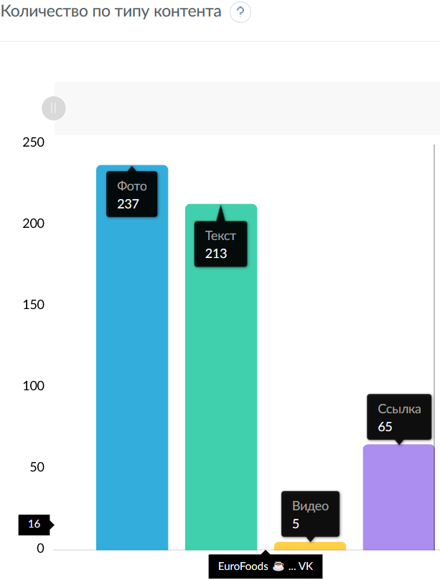
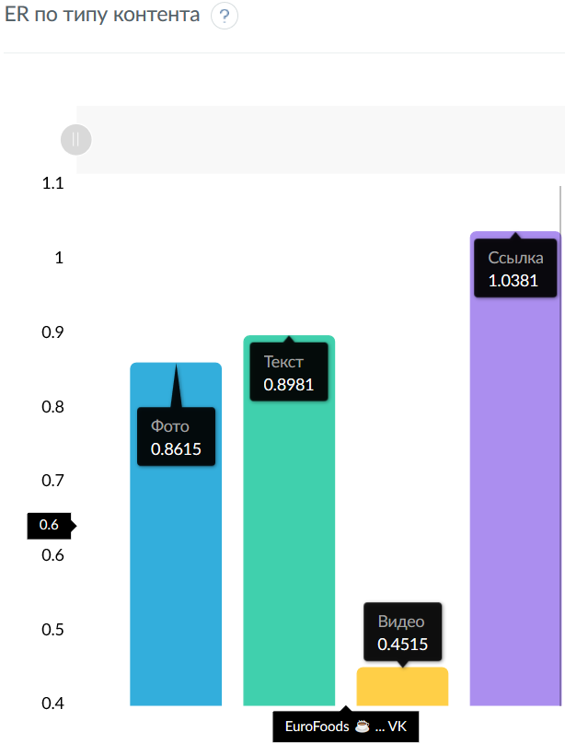
23:00 | (< 160 симв) | 0 | (160-1000 симв) | 0.5853 | (> 1000 симв) | 0
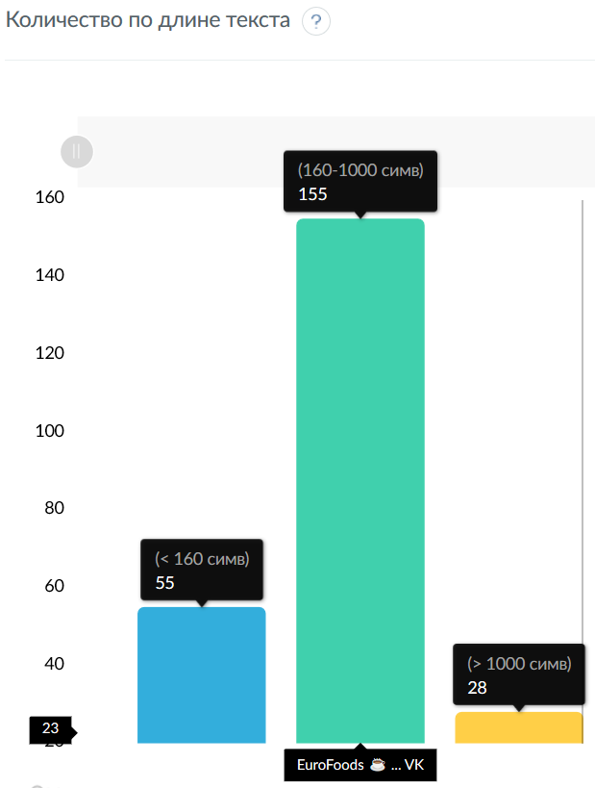
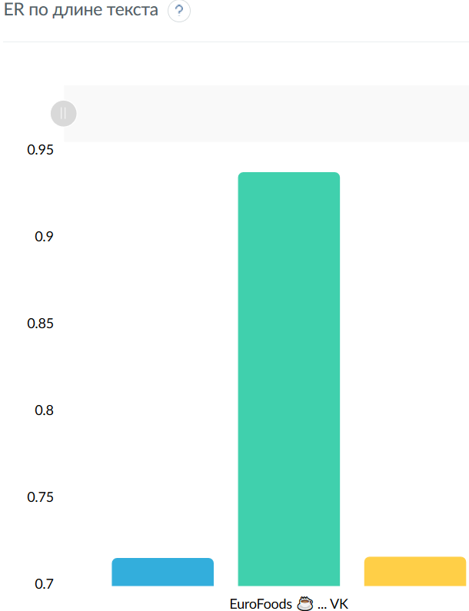
Количество по длине текста
 | EuroFoods ☕ ...
(< 160 симв) | 28
(160-1000 симв) | 155
(> 1000 симв) | 55

ER по длине текста
 | EuroFoods ☕ ...
(< 160 симв) | 0.716
(160-1000 симв) | 0.9381
(> 1000 симв) | 0.7167

Количество по типу контента
 | EuroFoods ☕ ...
Фото | 213
Текст | 237
Видео | 5
Ссылка | 65

ER по типу контента
 | EuroFoods ☕ ...
Фото | 0.8981
Текст | 0.8615
Видео | 0.4515
Ссылка | 1.0381

Количество публикаций
 | EuroFoods ☕ ...
26.10.2016 | 3
27.10.2016 | 1
08.11.2016 | 1
09.11.2016 | 1
11.11.2016 | 1
14.11.2016 | 1
15.11.2016 | 1
16.11.2016 | 1
22.11.2016 | 1
25.11.2016 | 1
29.11.2016 | 1
01.12.2016 | 1
02.12.2016 | 1
13.12.2016 | 1
19.12.2016 | 2
27.12.2016 | 1
29.12.2016 | 1
11.01.2017 | 1
13.01.2017 | 1
27.01.2017 | 1
07.02.2017 | 1
08.02.2017 | 1
09.02.2017 | 1
13.02.2017 | 1
14.02.2017 | 1
16.02.2017 | 1
17.02.2017 | 1
22.02.2017 | 1
02.03.2017 | 3
03.03.2017 | 1
06.03.2017 | 2
07.03.2017 | 2
09.03.2017 | 1
13.03.2017 | 3
15.03.2017 | 2
17.03.2017 | 1
27.03.2017 | 1
30.03.2017 | 4
31.03.2017 | 1
06.04.2017 | 2
10.04.2017 | 1
11.04.2017 | 1
14.04.2017 | 2
20.04.2017 | 1
02.05.2017 | 1
19.05.2017 | 1
24.05.2017 | 1
31.05.2017 | 4
01.06.2017 | 3
06.06.2017 | 1
07.06.2017 | 1
11.07.2017 | 1
31.07.2017 | 1
01.08.2017 | 1
02.08.2017 | 1
11.08.2017 | 1
14.08.2017 | 2
16.08.2017 | 1
21.08.2017 | 1
22.08.2017 | 1
23.08.2017 | 1
24.08.2017 | 1
25.08.2017 | 2
04.09.2017 | 1
05.09.2017 | 1
06.09.2017 | 1
07.09.2017 | 2
14.09.2017 | 1
20.09.2017 | 3
21.09.2017 | 3
25.09.2017 | 1
03.10.2017 | 3
04.10.2017 | 1
05.10.2017 | 3
18.10.2017 | 1
20.10.2017 | 1
28.10.2017 | 1
03.11.2017 | 1
10.11.2017 | 1
14.11.2017 | 1
18.12.2017 | 1
19.12.2017 | 1
20.12.2017 | 1
29.12.2017 | 1
15.01.2018 | 1
18.01.2018 | 1
31.01.2018 | 1
01.02.2018 | 2
06.02.2018 | 1
21.02.2018 | 1
23.02.2018 | 1
26.02.2018 | 1
28.02.2018 | 1
01.03.2018 | 3
02.03.2018 | 2
03.03.2018 | 2
04.03.2018 | 1
06.03.2018 | 1
07.03.2018 | 3
12.03.2018 | 1
19.03.2018 | 1
25.03.2018 | 1
10.04.2018 | 1
11.04.2018 | 1
25.04.2018 | 1
26.04.2018 | 2
28.04.2018 | 1
03.05.2018 | 1
08.05.2018 | 1
11.05.2018 | 1
14.05.2018 | 1
22.05.2018 | 1
28.05.2018 | 1
31.05.2018 | 1
06.06.2018 | 1
07.06.2018 | 1
18.06.2018 | 2
21.06.2018 | 1
28.06.2018 | 4
29.06.2018 | 1
14.09.2018 | 1
02.10.2018 | 1
05.10.2018 | 1
10.10.2018 | 1
15.10.2018 | 1
16.10.2018 | 4
17.10.2018 | 2
25.10.2018 | 1
31.10.2018 | 3
01.11.2018 | 4
02.11.2018 | 1
08.11.2018 | 1
12.11.2018 | 1
15.11.2018 | 1
30.11.2018 | 1
20.12.2018 | 1
21.01.2019 | 1
22.01.2019 | 1
30.01.2019 | 1
20.02.2019 | 1
21.02.2019 | 1
22.02.2019 | 1
26.02.2019 | 1
05.03.2019 | 1
13.03.2019 | 1
14.03.2019 | 1
20.03.2019 | 1
21.03.2019 | 1
25.03.2019 | 1
26.03.2019 | 1
28.03.2019 | 1
03.04.2019 | 1
09.04.2019 | 1
10.04.2019 | 1
12.04.2019 | 1
17.04.2019 | 1
19.04.2019 | 1
22.04.2019 | 1
24.04.2019 | 1
25.04.2019 | 1
30.04.2019 | 1
07.05.2019 | 1
17.05.2019 | 1
21.05.2019 | 1
28.05.2019 | 1
30.05.2019 | 1
03.06.2019 | 1
21.06.2019 | 1
08.07.2019 | 1
29.07.2019 | 1
16.09.2019 | 1
18.09.2019 | 1
01.10.2019 | 1
14.10.2019 | 1
15.10.2019 | 1
23.10.2019 | 1
06.11.2019 | 1
14.01.2020 | 1
15.01.2020 | 1
18.02.2020 | 1
17.03.2020 | 1
18.03.2020 | 1
27.03.2020 | 1
29.05.2020 | 1
02.06.2020 | 1
05.06.2020 | 1

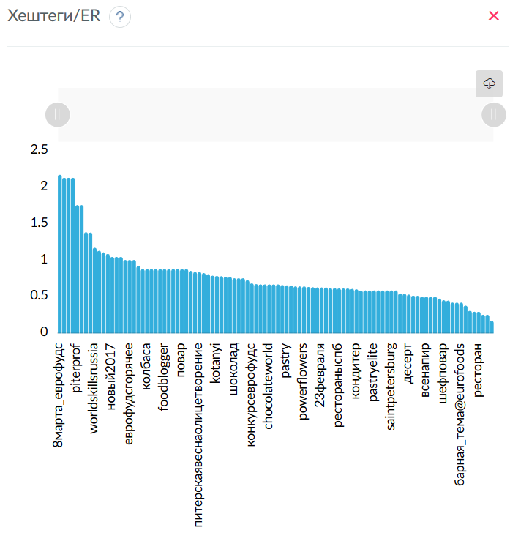
Хештеги
 | EuroFoods ☕ ...
eurofoods | 132
callebaut | 56
еврофудс | 54
pastry | 33
chef | 31
конкурсеврофудс | 26
horeca | 26
boiron | 17
cacaobarry | 17
monalisadecorations | 16
michelwillaume | 14
кондитер | 11
thinkpastry | 9
хочуфартук_еврофудс | 9
chocolateacademyrussia | 8
kotanyi | 8
chocolate | 7
шоколад | 6
мастеркласс | 6
wcm | 6
worldchocolatemasters | 6
мастеркласс@eurofoods_piter | 5
шефповар | 5
конфеты_callebaut_2017 | 5
worldskillsrussia | 5
ruby | 5
wcmasters2018 | 5
piterprof | 4
chocolateacademy | 4
pastrychef | 4
шеф | 4
eurofoods_prorabotka | 3
puratos | 3
питерскаявесна | 3
шефлюбин | 3
шефназаров | 3
rubiscookies | 3
розыгрыш | 3
chocolateworld | 3
рестораныспб | 3
впитереесть | 3
powerflowers | 3
dessertartisan | 3
десерт | 3
handmade | 3
dececco | 2
sale@eurofoods_piter | 2
новый2017 | 2
23февраля | 2
mananaspb | 2
ресторан | 2
8марта_еврофудс | 2
8марта | 2
mbs | 2
mbs2017 | 2
еф_подарок | 2
акция | 2
деньповара | 2
rubychocolate | 2
salonduchocolate | 2
бармен | 2
pastryinspiration | 2
kupetzeliseevsfoodhall | 2
елисеевский | 2
pastryelite | 2
paris | 2
колбаса | 2
сосиски | 2
рецепты | 2
еда | 2
foodblogger | 2
foodblog | 2
юлиялеликова | 2
work | 2
повар | 2
мясо | 2
sigep2019 | 2
chilipizza | 1
всенапир | 1
erarta_cafe | 1
cacaobarryofficialмедовик | 1
рецепт@eurofoods_piter | 1
severyanin | 1
жанруаспб | 1
булошная | 1
кухняматтео | 1
маттеолаи | 1
деньбармена | 1
день_бармена | 1
барная_тема@eurofoods | 1
безпереплаты@eurofoods_piter | 1
любовь2017 | 1
italygroup | 1
еврофудсгорячее | 1
еврофудсдесерт | 1
питерскаявеснаолицетворение | 1
шефповар@manana | 1
nikolaivasilenko | 1
saintpetersburg | 1
вкусно | 1

Хештеги/ER
 | EuroFoods ☕ ...
8марта_еврофудс | 2.1739
еф_подарок | 2.1321
акция | 2.1321
деньповара | 2.1321
piterprof | 1.7559
розыгрыш | 1.7559
хочуфартук_еврофудс | 1.3842
rubychocolate | 1.3796
worldskillsrussia | 1.1706
8марта | 1.1288
chocolateacademy | 1.1079
безпереплаты@eurofoods_piter | 1.087
новый2017 | 1.0452
paris | 1.0452
sigep2019 | 1.0452
mbs2017 | 1.0033
еврофудсгорячее | 1.0033
еврофудсдесерт | 1.0033
handmade | 0.9197
mbs | 0.8779
колбаса | 0.8779
сосиски | 0.8779
рецепты | 0.8779
еда | 0.8779
foodblogger | 0.8779
foodblog | 0.8779
юлиялеликова | 0.8779
work | 0.8779
повар | 0.8779
мясо | 0.8779
ruby | 0.8528
конфеты_callebaut_2017 | 0.8361
питерскаявеснаолицетворение | 0.8361
callebaut | 0.8227
питерскаявесна | 0.8082
eurofoods | 0.788
kotanyi | 0.7839
rubiscookies | 0.7804
шеф | 0.7734
еврофудс | 0.7695
шоколад | 0.7525
жанруаспб | 0.7525
булошная | 0.7525
monalisadecorations | 0.7264
конкурсеврофудс | 0.6818
chef | 0.6716
wcmasters2018 | 0.6689
eurofoods_prorabotka | 0.6689
chocolateworld | 0.6689
рецепт@eurofoods_piter | 0.6689
severyanin | 0.6689
boiron | 0.6591
pastry | 0.6562
мастеркласс | 0.655
wcm | 0.641
worldchocolatemasters | 0.641
powerflowers | 0.641
horeca | 0.6335
cacaobarry | 0.6295
sale@eurofoods_piter | 0.6271
23февраля | 0.6271
kupetzeliseevsfoodhall | 0.6271
мастеркласс@eurofoods_piter | 0.6187
chocolateacademyrussia | 0.6166
рестораныспб | 0.6132
впитереесть | 0.6132
dessertartisan | 0.6132
pastrychef | 0.6062
кондитер | 0.6005
dececco | 0.5853
salonduchocolate | 0.5853
елисеевский | 0.5853
pastryelite | 0.5853
любовь2017 | 0.5853
italygroup | 0.5853
nikolaivasilenko | 0.5853
saintpetersburg | 0.5853
вкусно | 0.5853
бармен | 0.5435
michelwillaume | 0.5375
десерт | 0.5295
chocolate | 0.5136
thinkpastry | 0.511
chilipizza | 0.5017
всенапир | 0.5017
erarta_cafe | 0.5017
cacaobarryofficialмедовик | 0.5017
puratos | 0.4738
шефповар | 0.4515
шефназаров | 0.4459
деньбармена | 0.4181
день_бармена | 0.4181
барная_тема@eurofoods | 0.4181
pastryinspiration | 0.3763
шефлюбин | 0.3066
mananaspb | 0.2926
ресторан | 0.2926
кухняматтео | 0.2508
маттеолаи | 0.2508
шефповар@manana | 0.1672

Относительная активность дни недели/объем текста
 | EuroFoods ☕ ...
Пн | (< 160 симв) | 4.6192 | (160-1000 симв) | 6.2014 | (> 1000 симв) | 7.1854
Вт | (< 160 симв) | 5.2351 | (160-1000 симв) | 5.5658 | (> 1000 симв) | 4.8039
Ср | (< 160 симв) | 5.2169 | (160-1000 симв) | 10.2648 | (> 1000 симв) | 4.1573
Чт | (< 160 симв) | 5.7355 | (160-1000 симв) | 6.1751 | (> 1000 симв) | 6.6516
Пт | (< 160 симв) | 4.9271 | (160-1000 симв) | 6.4267 | (> 1000 симв) | 4.7218
Сб | (< 160 симв) | 4.3112 | (160-1000 симв) | 4.1059 | (> 1000 симв) | 0
Вс | (< 160 симв) | 0 | (160-1000 симв) | 3.6953 | (> 1000 симв) | 0

Относительная активность время суток/объем текста
 | EuroFoods ☕ ...
7:00 | (< 160 симв) | 0 | (160-1000 симв) | 1.2335 | (> 1000 симв) | 0
8:00 | (< 160 симв) | 2.467 | (160-1000 симв) | 11.5948 | (> 1000 симв) | 0
9:00 | (< 160 симв) | 1.7269 | (160-1000 симв) | 3.5086 | (> 1000 симв) | 0
10:00 | (< 160 симв) | 1.2335 | (160-1000 симв) | 2.7267 | (> 1000 симв) | 2.3436
11:00 | (< 160 симв) | 1.9325 | (160-1000 симв) | 2.1064 | (> 1000 симв) | 1.4185
12:00 | (< 160 симв) | 1.9736 | (160-1000 симв) | 2.763 | (> 1000 симв) | 1.8914
13:00 | (< 160 симв) | 1.9119 | (160-1000 симв) | 1.9736 | (> 1000 симв) | 0.9868
14:00 | (< 160 симв) | 2.282 | (160-1000 симв) | 2.1968 | (> 1000 симв) | 2.319
15:00 | (< 160 симв) | 2.1709 | (160-1000 симв) | 1.9512 | (> 1000 симв) | 2.2203
16:00 | (< 160 симв) | 1.8502 | (160-1000 симв) | 2.1709 | (> 1000 симв) | 2.3025
17:00 | (< 160 симв) | 2.4978 | (160-1000 симв) | 5.0898 | (> 1000 симв) | 2.911
18:00 | (< 160 симв) | 1.4802 | (160-1000 симв) | 2.3773 | (> 1000 симв) | 1.3568
19:00 | (< 160 симв) | 1.9736 | (160-1000 симв) | 3.9472 | (> 1000 симв) | 3.2071
20:00 | (< 160 симв) | 1.7269 | (160-1000 симв) | 2.282 | (> 1000 симв) | 0
21:00 | (< 160 симв) | 2.7137 | (160-1000 симв) | 0 | (> 1000 симв) | 0
22:00 | (< 160 симв) | 3.4538 | (160-1000 симв) | 0 | (> 1000 симв) | 0
23:00 | (< 160 симв) | 0 | (160-1000 симв) | 1.7269 | (> 1000 симв) | 0

Относительная активность по типу контента
 | EuroFoods ☕ ...
Фото | 27.6416
Текст | 26.5145
Видео | 13.8957
Ссылка | 31.9482

Относительная активность по длине текста
 | EuroFoods ☕ ...
(< 160 симв) | 30.2021
(160-1000 симв) | 39.5683
(> 1000 симв) | 30.2296

Относительная активность по хештегам
 | EuroFoods ☕ ...
piterprof | 1.4047
розыгрыш | 1.4047
хочуфартук_еврофудс | 1.1074
worldskillsrussia | 0.9365
chocolateacademy | 0.8863
handmade | 0.7358
ruby | 0.6823
конфеты_callebaut_2017 | 0.6689
callebaut | 0.6582
питерскаявесна | 0.6466
eurofoods | 0.6304
kotanyi | 0.6271
rubiscookies | 0.6243
шеф | 0.6188
еврофудс | 0.6157
шоколад | 0.602
monalisadecorations | 0.5811
конкурсеврофудс | 0.5454
chef | 0.5373
eurofoods_prorabotka | 0.5351
chocolateworld | 0.5351
wcmasters2018 | 0.5351
boiron | 0.5273
pastry | 0.525
мастеркласс | 0.524
powerflowers | 0.5128
wcm | 0.5128
worldchocolatemasters | 0.5128
horeca | 0.5068
cacaobarry | 0.5037
мастеркласс@eurofoods_piter | 0.495
chocolateacademyrussia | 0.4933
рестораныспб | 0.4905
впитереесть | 0.4905
dessertartisan | 0.4905
pastrychef | 0.485
кондитер | 0.4804
michelwillaume | 0.43
десерт | 0.4237
chocolate | 0.4109
thinkpastry | 0.4088
puratos | 0.3791
шефповар | 0.3612
шефназаров | 0.3568
шефлюбин | 0.2453

EuroFoods_инста_срав
Сравнительная таблица
Название | Подписчиков | Всего публикаций | Мне нравится | Комментариев | ER Day | ER Post | ER View | LR | TR | Период
EuroFoods_SPb | 812 | 224 | 4440 | 388 | 0.450 | 2.654 | 0.000 | 2.441 | 0.213

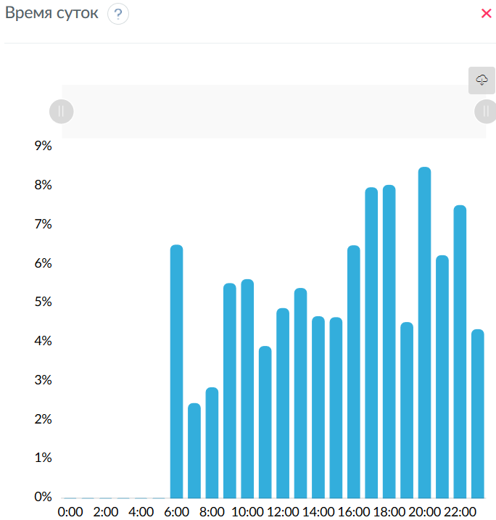
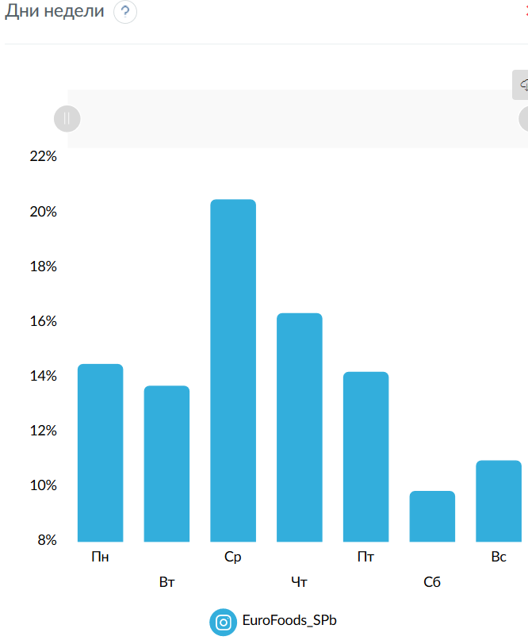
Дни недели
 | EuroFoods_SPb
Пн | 14.4813
Вт | 13.6854
Ср | 20.4883
Чт | 16.3381
Пт | 14.196
Сб | 9.848
Вс | 10.9629

Время суток
 | EuroFoods_SPb
0:00 | 0
1:00 | 0
2:00 | 0
3:00 | 0
4:00 | 0
5:00 | 0
6:00 | 6.5026
7:00 | 2.4385
8:00 | 2.8449
9:00 | 5.5174
10:00 | 5.6185
11:00 | 3.9016
12:00 | 4.877
13:00 | 5.3917
14:00 | 4.6679
15:00 | 4.6421
16:00 | 6.4867
17:00 | 7.9745
18:00 | 8.0379
19:00 | 4.5157
20:00 | 8.4977
21:00 | 6.2317
22:00 | 7.5186
23:00 | 4.3351

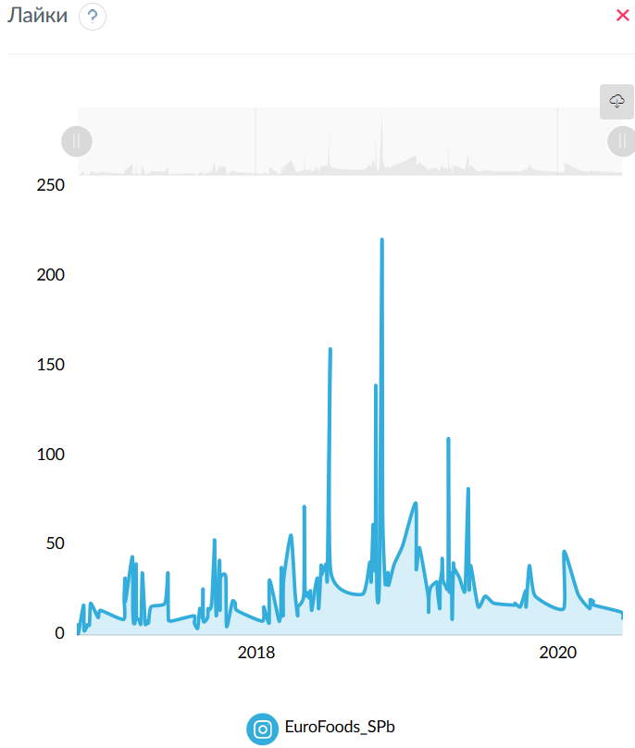
Лайки
 | EuroFoods_SPb
23.10.2016 | 2
25.10.2016 | 6
26.10.2016 | 1
08.11.2016 | 17
09.11.2016 | 3
14.11.2016 | 4
15.11.2016 | 5
16.11.2016 | 6
22.11.2016 | 6
25.11.2016 | 18
13.12.2016 | 10
19.12.2016 | 14
13.02.2017 | 9
14.02.2017 | 20
16.02.2017 | 32
17.02.2017 | 19
06.03.2017 | 44
07.03.2017 | 14
09.03.2017 | 7
13.03.2017 | 9
15.03.2017 | 40
16.03.2017 | 11
22.03.2017 | 9
27.03.2017 | 7
30.03.2017 | 35
06.04.2017 | 7
10.04.2017 | 8
14.04.2017 | 7
20.04.2017 | 16
24.05.2017 | 18
31.05.2017 | 35
01.06.2017 | 11
06.06.2017 | 8
02.08.2017 | 11
03.08.2017 | 7
11.08.2017 | 4
16.08.2017 | 15
21.08.2017 | 13
22.08.2017 | 10
23.08.2017 | 11
24.08.2017 | 26
25.08.2017 | 8
04.09.2017 | 10
05.09.2017 | 15
07.09.2017 | 14
14.09.2017 | 18
20.09.2017 | 48
21.09.2017 | 52
25.09.2017 | 11
03.10.2017 | 42
04.10.2017 | 14
05.10.2017 | 32
18.10.2017 | 33
20.10.2017 | 5
03.11.2017 | 19
10.11.2017 | 18
14.11.2017 | 14
15.01.2018 | 8
18.01.2018 | 16
31.01.2018 | 7
01.02.2018 | 31
23.02.2018 | 9
26.02.2018 | 9
28.02.2018 | 12
01.03.2018 | 33
02.03.2018 | 38
03.03.2018 | 29
06.03.2018 | 11
07.03.2018 | 31
25.03.2018 | 56
04.04.2018 | 23
10.04.2018 | 11
11.04.2018 | 16
25.04.2018 | 23
26.04.2018 | 72
28.04.2018 | 24
03.05.2018 | 24
08.05.2018 | 21
11.05.2018 | 25
14.05.2018 | 14
22.05.2018 | 26
28.05.2018 | 32
31.05.2018 | 15
06.06.2018 | 39
07.06.2018 | 34
18.06.2018 | 40
21.06.2018 | 34
28.06.2018 | 160
29.06.2018 | 36
14.09.2018 | 23
02.10.2018 | 41
05.10.2018 | 30
10.10.2018 | 62
15.10.2018 | 37
16.10.2018 | 139
17.10.2018 | 96
19.10.2018 | 24
25.10.2018 | 32
31.10.2018 | 219
01.11.2018 | 166
02.11.2018 | 65
08.11.2018 | 29
12.11.2018 | 34
15.11.2018 | 35
16.11.2018 | 28
30.11.2018 | 40
20.12.2018 | 50
21.01.2019 | 74
22.01.2019 | 37
30.01.2019 | 49
20.02.2019 | 22
21.02.2019 | 13
22.02.2019 | 22
26.02.2019 | 27
13.03.2019 | 30
14.03.2019 | 26
20.03.2019 | 15
21.03.2019 | 29
25.03.2019 | 36
26.03.2019 | 43
28.03.2019 | 31
03.04.2019 | 28
09.04.2019 | 30
10.04.2019 | 110
12.04.2019 | 26
17.04.2019 | 35
19.04.2019 | 9
22.04.2019 | 40
24.04.2019 | 35
25.04.2019 | 37
07.05.2019 | 32
17.05.2019 | 25
21.05.2019 | 28
28.05.2019 | 82
30.05.2019 | 26
03.06.2019 | 39
21.06.2019 | 16
08.07.2019 | 22
29.07.2019 | 18
16.09.2019 | 17
18.09.2019 | 18
01.10.2019 | 16
14.10.2019 | 25
15.10.2019 | 16
23.10.2019 | 39
06.11.2019 | 22
14.01.2020 | 15
15.01.2020 | 47
18.02.2020 | 23
17.03.2020 | 15
18.03.2020 | 20
26.03.2020 | 19
27.03.2020 | 17
02.06.2020 | 13
05.06.2020 | 9

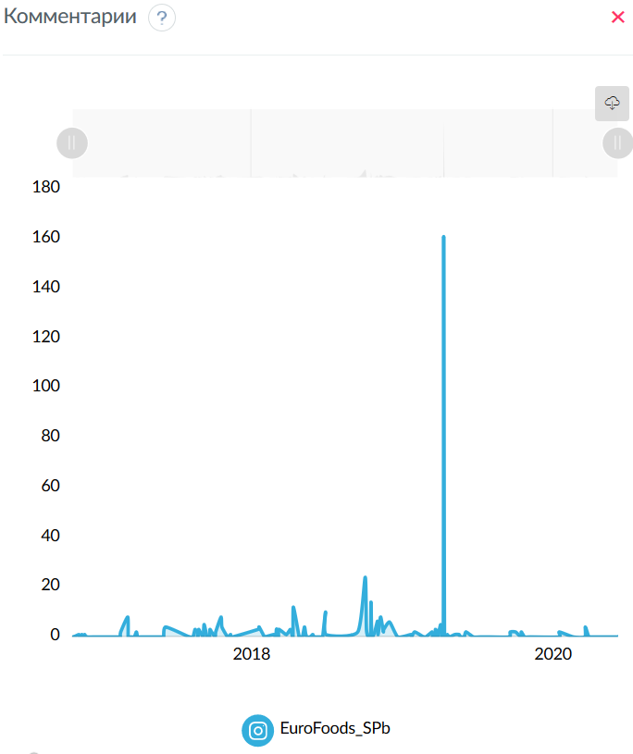
Комментарии
 | EuroFoods_SPb
08.11.2016 | 1
15.11.2016 | 1
22.11.2016 | 1
17.02.2017 | 2
06.03.2017 | 8
27.03.2017 | 2
06.06.2017 | 4
16.08.2017 | 3
21.08.2017 | 2
24.08.2017 | 2
25.08.2017 | 3
07.09.2017 | 5
21.09.2017 | 3
25.09.2017 | 2
05.10.2017 | 2
18.10.2017 | 8
20.10.2017 | 4
10.11.2017 | 1
15.01.2018 | 3
18.01.2018 | 4
23.02.2018 | 1
28.02.2018 | 1
01.03.2018 | 3
02.03.2018 | 3
07.03.2018 | 3
25.03.2018 | 1
04.04.2018 | 3
11.04.2018 | 12
08.05.2018 | 4
11.05.2018 | 1
28.05.2018 | 1
28.06.2018 | 10
29.06.2018 | 1
14.09.2018 | 2
02.10.2018 | 24
05.10.2018 | 3
15.10.2018 | 2
16.10.2018 | 14
17.10.2018 | 5
25.10.2018 | 2
31.10.2018 | 6
01.11.2018 | 6
02.11.2018 | 1
08.11.2018 | 8
12.11.2018 | 5
15.11.2018 | 2
16.11.2018 | 3
30.11.2018 | 6
21.01.2019 | 1
30.01.2019 | 2
13.03.2019 | 2
21.03.2019 | 3
25.03.2019 | 2
28.03.2019 | 1
03.04.2019 | 5
10.04.2019 | 161
19.04.2019 | 1
07.05.2019 | 1
17.05.2019 | 1
03.06.2019 | 2
18.09.2019 | 2
01.10.2019 | 2
15.10.2019 | 2
15.01.2020 | 2
18.03.2020 | 4

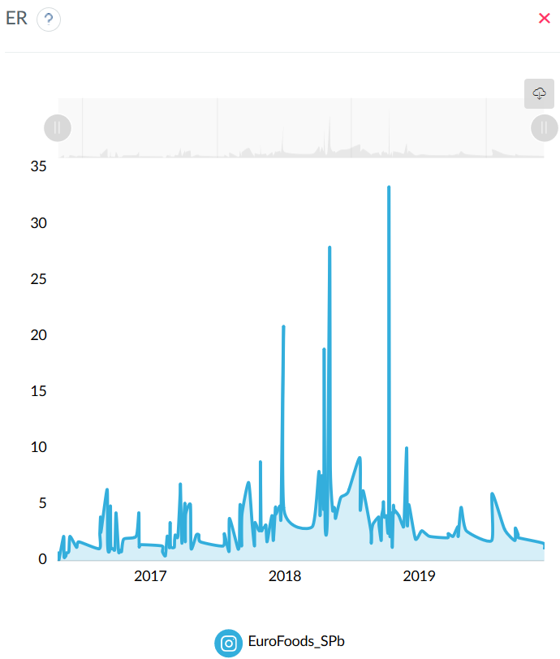
ER
 | EuroFoods_SPb
23.10.2016 | 0.2463
25.10.2016 | 0.7389
26.10.2016 | 0.1232
08.11.2016 | 2.2167
09.11.2016 | 0.3695
14.11.2016 | 0.4926
15.11.2016 | 0.7389
16.11.2016 | 0.7389
22.11.2016 | 0.8621
25.11.2016 | 2.2167
13.12.2016 | 1.2315
19.12.2016 | 1.7241
13.02.2017 | 1.1084
14.02.2017 | 2.4631
16.02.2017 | 3.9409
17.02.2017 | 2.5862
06.03.2017 | 6.4039
07.03.2017 | 1.7241
09.03.2017 | 0.8621
13.03.2017 | 1.1084
15.03.2017 | 4.9261
16.03.2017 | 1.3547
22.03.2017 | 1.1084
27.03.2017 | 1.1084
30.03.2017 | 4.3103
06.04.2017 | 0.8621
10.04.2017 | 0.9852
14.04.2017 | 0.8621
20.04.2017 | 1.9704
24.05.2017 | 2.2167
31.05.2017 | 4.3103
01.06.2017 | 1.3547
06.06.2017 | 1.4778
02.08.2017 | 1.3547
03.08.2017 | 0.8621
11.08.2017 | 0.4926
16.08.2017 | 2.2167
21.08.2017 | 1.8473
22.08.2017 | 1.2315
23.08.2017 | 1.3547
24.08.2017 | 3.4483
25.08.2017 | 1.3547
04.09.2017 | 1.2315
05.09.2017 | 1.8473
07.09.2017 | 2.3399
14.09.2017 | 2.2167
20.09.2017 | 5.9113
21.09.2017 | 6.7734
25.09.2017 | 1.601
03.10.2017 | 5.1724
04.10.2017 | 1.7241
05.10.2017 | 4.1872
18.10.2017 | 5.0493
20.10.2017 | 1.1084
03.11.2017 | 2.3399
10.11.2017 | 2.3399
14.11.2017 | 1.7241
15.01.2018 | 1.3547
18.01.2018 | 2.4631
31.01.2018 | 0.8621
01.02.2018 | 3.8177
23.02.2018 | 1.2315
26.02.2018 | 1.1084
28.02.2018 | 1.601
01.03.2018 | 4.4335
02.03.2018 | 5.0493
03.03.2018 | 3.5714
06.03.2018 | 1.3547
07.03.2018 | 4.1872
25.03.2018 | 7.0197
04.04.2018 | 3.202
10.04.2018 | 1.3547
11.04.2018 | 3.4483
25.04.2018 | 2.8325
26.04.2018 | 8.867
28.04.2018 | 2.9557
03.05.2018 | 2.9557
08.05.2018 | 3.0788
11.05.2018 | 3.202
14.05.2018 | 1.7241
22.05.2018 | 3.202
28.05.2018 | 4.064
31.05.2018 | 1.8473
06.06.2018 | 4.803
07.06.2018 | 4.1872
18.06.2018 | 4.9261
21.06.2018 | 4.1872
28.06.2018 | 20.936
29.06.2018 | 4.5567
14.09.2018 | 3.0788
02.10.2018 | 8.0049
05.10.2018 | 4.064
10.10.2018 | 7.6355
15.10.2018 | 4.803
16.10.2018 | 18.8424
17.10.2018 | 12.4384
19.10.2018 | 2.9557
25.10.2018 | 4.1872
31.10.2018 | 27.7094
01.11.2018 | 21.1823
02.11.2018 | 8.1281
08.11.2018 | 4.5567
12.11.2018 | 4.803
15.11.2018 | 4.5567
16.11.2018 | 3.8177
30.11.2018 | 5.665
20.12.2018 | 6.1576
21.01.2019 | 9.2365
22.01.2019 | 4.5567
30.01.2019 | 6.2808
20.02.2019 | 2.7094
21.02.2019 | 1.601
22.02.2019 | 2.7094
26.02.2019 | 3.3251
13.03.2019 | 3.9409
14.03.2019 | 3.202
20.03.2019 | 1.8473
21.03.2019 | 3.9409
25.03.2019 | 4.6798
26.03.2019 | 5.2956
28.03.2019 | 3.9409
03.04.2019 | 4.064
09.04.2019 | 3.6946
10.04.2019 | 33.3744
12.04.2019 | 3.202
17.04.2019 | 4.3103
19.04.2019 | 1.2315
22.04.2019 | 4.9261
24.04.2019 | 4.3103
25.04.2019 | 4.5567
07.05.2019 | 4.064
17.05.2019 | 3.202
21.05.2019 | 3.4483
28.05.2019 | 10.0985
30.05.2019 | 3.202
03.06.2019 | 5.0493
21.06.2019 | 1.9704
08.07.2019 | 2.7094
29.07.2019 | 2.2167
16.09.2019 | 2.0936
18.09.2019 | 2.4631
01.10.2019 | 2.2167
14.10.2019 | 3.0788
15.10.2019 | 2.2167
23.10.2019 | 4.803
06.11.2019 | 2.7094
14.01.2020 | 1.8473
15.01.2020 | 6.0345
18.02.2020 | 2.8325
17.03.2020 | 1.8473
18.03.2020 | 2.9557
26.03.2020 | 2.3399
27.03.2020 | 2.0936
02.06.2020 | 1.601
05.06.2020 | 1.1084

Подписчики
 | EuroFoods_SPb
05.06.2020 | 812

Дни недели/объем текста
 |  | EuroFoods_SPb |  | EuroFoods_SPb |  | EuroFoods_SPb
Пн | (< 160 симв) | 2.1073 | (160-1000 симв) | 2.3892 | (> 1000 симв) | 3.8177
Вт | (< 160 симв) | 1.5674 | (160-1000 симв) | 3.1635 | (> 1000 симв) | 2.4015
Ср | (< 160 симв) | 1.8111 | (160-1000 симв) | 4.1648 | (> 1000 симв) | 3.8998
Чт | (< 160 симв) | 1.5213 | (160-1000 симв) | 3.09 | (> 1000 симв) | 3.9614
Пт | (< 160 симв) | 1.4163 | (160-1000 симв) | 2.8654 | (> 1000 симв) | 2.6847
Сб | (< 160 симв) | 0 | (160-1000 симв) | 1.9089 | (> 1000 симв) | 1.3547
Вс | (< 160 симв) | 1.8165 | (160-1000 симв) | 0 | (> 1000 симв) | 0

Время суток/объем текста
 |  | EuroFoods_SPb |  | EuroFoods_SPb |  | EuroFoods_SPb
6:00 | (< 160 симв) | 0 | (160-1000 симв) | 0 | (> 1000 симв) | 2.9557
7:00 | (< 160 симв) | 1.1084 | (160-1000 симв) | 0 | (> 1000 симв) | 0
8:00 | (< 160 симв) | 0.3695 | (160-1000 симв) | 2.2167 | (> 1000 симв) | 0
9:00 | (< 160 симв) | 1.642 | (160-1000 симв) | 2.8325 | (> 1000 симв) | 0
10:00 | (< 160 симв) | 1.8062 | (160-1000 симв) | 3.0419 | (> 1000 симв) | 2.422
11:00 | (< 160 симв) | 1.1963 | (160-1000 симв) | 2.2056 | (> 1000 симв) | 1.4163
12:00 | (< 160 симв) | 0.9236 | (160-1000 симв) | 2.5246 | (> 1000 симв) | 3.5714
13:00 | (< 160 симв) | 1.9529 | (160-1000 симв) | 2.734 | (> 1000 симв) | 2.6683
14:00 | (< 160 симв) | 1.4778 | (160-1000 симв) | 2.5138 | (> 1000 симв) | 3.9409
15:00 | (< 160 симв) | 0.9324 | (160-1000 симв) | 3.3662 | (> 1000 симв) | 2.4631
16:00 | (< 160 симв) | 1.3239 | (160-1000 симв) | 3.4072 | (> 1000 симв) | 3.9409
17:00 | (< 160 симв) | 2.1675 | (160-1000 симв) | 4.3514 | (> 1000 симв) | 3.5099
18:00 | (< 160 симв) | 2.9249 | (160-1000 симв) | 4.8337 | (> 1000 симв) | 1.8473
19:00 | (< 160 симв) | 1.1494 | (160-1000 симв) | 2.9557 | (> 1000 симв) | 0
20:00 | (< 160 симв) | 1.9294 | (160-1000 симв) | 4.5918 | (> 1000 симв) | 4.5567
21:00 | (< 160 симв) | 2.8325 | (160-1000 симв) | 0 | (> 1000 симв) | 0
22:00 | (< 160 симв) | 3.8177 | (160-1000 симв) | 0 | (> 1000 симв) | 3.0172
23:00 | (< 160 симв) | 0 | (160-1000 симв) | 1.9704 | (> 1000 симв) | 0

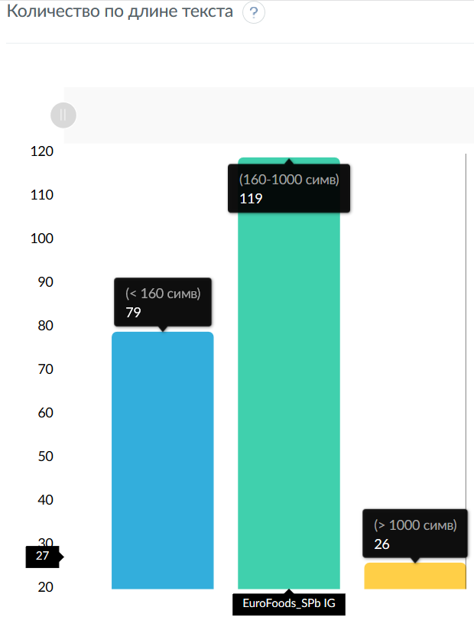
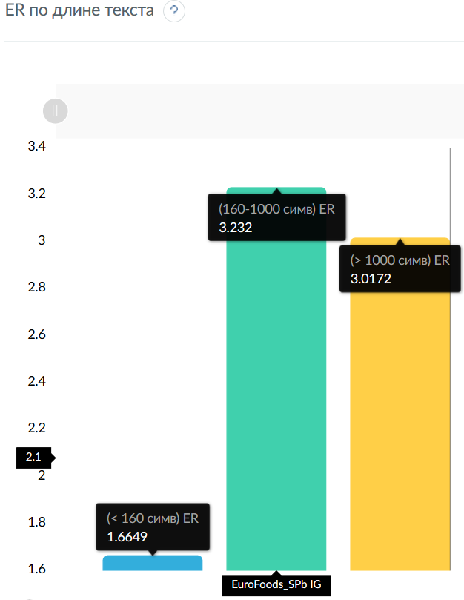
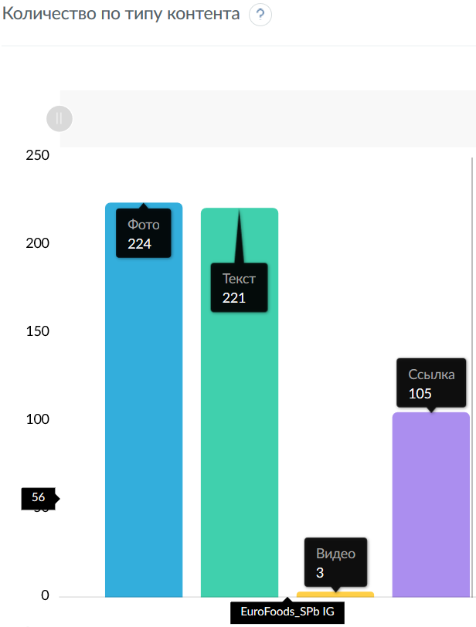
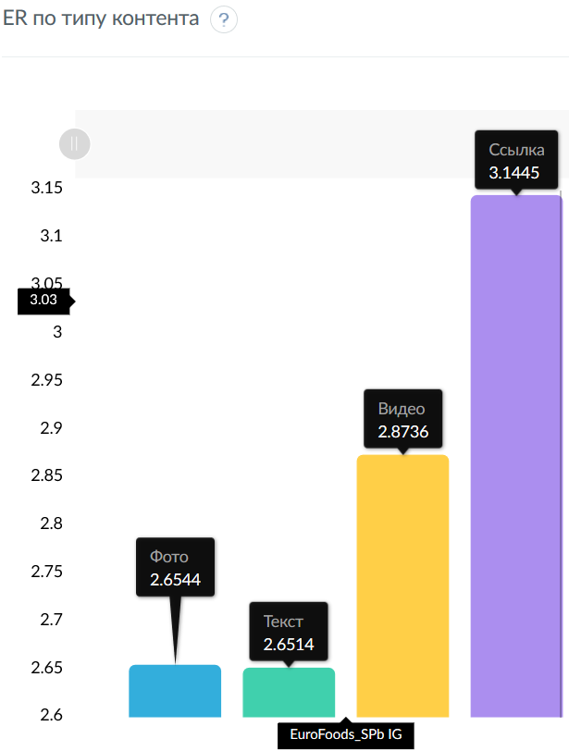
Количество по длине текста
 | EuroFoods_SPb
(< 160 симв) | 26
(160-1000 симв) | 119
(> 1000 симв) | 79

ER по длине текста
 | EuroFoods_SPb
(< 160 симв) | 1.6649
(160-1000 симв) | 3.232
(> 1000 симв) | 3.0172

Количество по типу контента
 | EuroFoods_SPb
Фото | 221
Текст | 224
Видео | 3
Ссылка | 105

ER по типу контента
 | EuroFoods_SPb
Фото | 2.6514
Текст | 2.6544
Видео | 2.8736
Ссылка | 3.1445

Количество публикаций
 | EuroFoods_SPb
23.10.2016 | 1
25.10.2016 | 2
26.10.2016 | 1
08.11.2016 | 5
09.11.2016 | 1
14.11.2016 | 1
15.11.2016 | 1
16.11.2016 | 1
22.11.2016 | 1
25.11.2016 | 3
13.12.2016 | 1
19.12.2016 | 1
13.02.2017 | 1
14.02.2017 | 2
16.02.2017 | 3
17.02.2017 | 3
06.03.2017 | 5
07.03.2017 | 2
09.03.2017 | 1
13.03.2017 | 1
15.03.2017 | 5
16.03.2017 | 1
22.03.2017 | 1
27.03.2017 | 1
30.03.2017 | 4
06.04.2017 | 1
10.04.2017 | 1
14.04.2017 | 1
20.04.2017 | 1
24.05.2017 | 1
31.05.2017 | 3
01.06.2017 | 1
06.06.2017 | 1
02.08.2017 | 1
03.08.2017 | 1
11.08.2017 | 1
16.08.2017 | 1
21.08.2017 | 1
22.08.2017 | 1
23.08.2017 | 1
24.08.2017 | 2
25.08.2017 | 1
04.09.2017 | 1
05.09.2017 | 2
07.09.2017 | 1
14.09.2017 | 3
20.09.2017 | 4
21.09.2017 | 4
25.09.2017 | 1
03.10.2017 | 3
04.10.2017 | 1
05.10.2017 | 3
18.10.2017 | 2
20.10.2017 | 1
03.11.2017 | 1
10.11.2017 | 1
14.11.2017 | 1
15.01.2018 | 1
18.01.2018 | 1
31.01.2018 | 1
01.02.2018 | 2
23.02.2018 | 1
26.02.2018 | 1
28.02.2018 | 1
01.03.2018 | 3
02.03.2018 | 2
03.03.2018 | 2
06.03.2018 | 1
07.03.2018 | 3
25.03.2018 | 3
04.04.2018 | 1
10.04.2018 | 1
11.04.2018 | 1
25.04.2018 | 1
26.04.2018 | 2
28.04.2018 | 2
03.05.2018 | 1
08.05.2018 | 1
11.05.2018 | 1
14.05.2018 | 1
22.05.2018 | 1
28.05.2018 | 1
31.05.2018 | 1
06.06.2018 | 1
07.06.2018 | 1
18.06.2018 | 2
21.06.2018 | 1
28.06.2018 | 4
29.06.2018 | 1
14.09.2018 | 1
02.10.2018 | 1
05.10.2018 | 1
10.10.2018 | 2
15.10.2018 | 1
16.10.2018 | 4
17.10.2018 | 2
19.10.2018 | 1
25.10.2018 | 1
31.10.2018 | 4
01.11.2018 | 3
02.11.2018 | 1
08.11.2018 | 1
12.11.2018 | 1
15.11.2018 | 1
16.11.2018 | 1
30.11.2018 | 1
20.12.2018 | 1
21.01.2019 | 2
22.01.2019 | 1
30.01.2019 | 1
20.02.2019 | 1
21.02.2019 | 1
22.02.2019 | 1
26.02.2019 | 1
13.03.2019 | 1
14.03.2019 | 1
20.03.2019 | 1
21.03.2019 | 1
25.03.2019 | 1
26.03.2019 | 1
28.03.2019 | 1
03.04.2019 | 1
09.04.2019 | 1
10.04.2019 | 1
12.04.2019 | 1
17.04.2019 | 1
19.04.2019 | 1
22.04.2019 | 1
24.04.2019 | 1
25.04.2019 | 1
07.05.2019 | 1
17.05.2019 | 1
21.05.2019 | 1
28.05.2019 | 3
30.05.2019 | 1
03.06.2019 | 1
21.06.2019 | 1
08.07.2019 | 1
29.07.2019 | 1
16.09.2019 | 1
18.09.2019 | 1
01.10.2019 | 1
14.10.2019 | 1
15.10.2019 | 1
23.10.2019 | 1
06.11.2019 | 1
14.01.2020 | 1
15.01.2020 | 1
18.02.2020 | 1
17.03.2020 | 1
18.03.2020 | 1
26.03.2020 | 1
27.03.2020 | 1
02.06.2020 | 1
05.06.2020 | 1

Хештеги
 | EuroFoods_SPb
eurofoods | 124
callebaut | 53
pastry | 36
chef | 35
еврофудс | 32
horeca | 27
cacaobarry | 18
monalisadecorations | 18
конкурсеврофудс | 16
boiron | 15
kotanyi | 12
eurofoods_prorabotka | 10
кондитер | 10
шоколад | 8
michelwillaume | 8
хочуфартук_еврофудс | 8
конфеты_callebaut_2017 | 8
мастеркласс | 7
wcm | 7
worldchocolatemasters | 7
chilipizza | 6
pastrychef | 6
chocolate | 6
wcmasters2018 | 6
puratos | 5
thinkpastry | 5
worldskillsrussia | 5
розыгрыш | 5
chocolateworld | 5
ruby | 5
handmade | 5
chocolateacademyrussia | 4
шефповар | 4
rubiscookies | 4
cacaobarryofficial | 3
italygroup | 3
piterprof | 3
chocolateacademy | 3
repost | 3
шеф | 3
powerflowers | 3
dessertartisan | 3
barrycallebaut | 3
десерт | 3
cw | 3
конфеты | 3
plalines | 3
mould | 3
sigep2019 | 3
8марта_еврофудс | 2
foodporn | 2
mananaspb | 2
шефлюбин | 2
ресторан | 2
8марта | 2
mbs2017 | 2
еф_подарок | 2
акция | 2
деньповара | 2
salonduchocolat | 2
бармен | 2
coctails | 2
monin | 2
pastryinspiration | 2
пюредлябара | 2
рестораныспб | 2
впитереесть | 2
kupetzeliseevsfoodhall | 2
елисеевский | 2
pastryelite | 2
rensta | 2
колбаса | 2
сосиски | 2
рецепты | 2
еда | 2
foodblogger | 2
foodblog | 2
юлиялеликова | 2
work | 2
повар | 2
мясо | 2
gastreetshow | 2
всенапир | 1
erarta_cafe | 1
severyanin | 1
жанруа | 1
булошная | 1
новый2017 | 1
мастеркласс@eurofoods_piter | 1
sweet | 1
cake | 1
delicious | 1
mirrowglaze | 1
glaze | 1
yummy | 1
food | 1
foodstagram | 1
confectioner | 1
lovemyjob | 1
myhand | 1

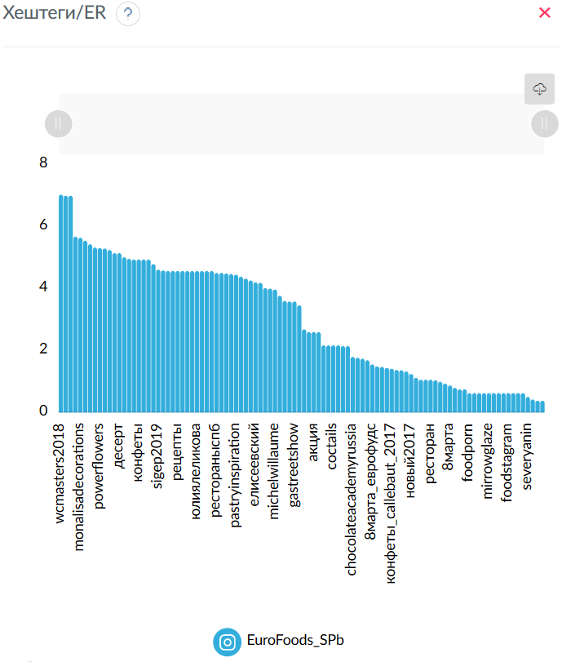
Хештеги/ER
 | EuroFoods_SPb
wcmasters2018 | 7.0197
wcm | 6.9845
worldchocolatemasters | 6.9845
шеф | 5.665
monalisadecorations | 5.6308
horeca | 5.5327
pastryelite | 5.4187
pastry | 5.3127
powerflowers | 5.2956
cacaobarry | 5.2819
chef | 5.2357
dessertartisan | 5.1314
десерт | 5.1314
кондитер | 5
chocolate | 4.9466
cw | 4.9261
конфеты | 4.9261
plalines | 4.9261
mould | 4.9261
handmade | 4.7783
sigep2019 | 4.5977
мастеркласс | 4.5742
колбаса | 4.5567
сосиски | 4.5567
рецепты | 4.5567
еда | 4.5567
foodblogger | 4.5567
foodblog | 4.5567
юлиялеликова | 4.5567
work | 4.5567
повар | 4.5567
мясо | 4.5567
рестораныспб | 4.4951
впитереесть | 4.4951
pastrychef | 4.4745
ruby | 4.4581
pastryinspiration | 4.4335
kupetzeliseevsfoodhall | 4.3719
barrycallebaut | 4.3103
salonduchocolat | 4.2488
елисеевский | 4.1872
boiron | 4.1708
шоколад | 4.0025
розыгрыш | 3.9901
michelwillaume | 3.9563
rensta | 3.7562
callebaut | 3.5877
repost | 3.5714
gastreetshow | 3.5714
chocolateworld | 3.4483
eurofoods | 2.6726
еф_подарок | 2.5862
акция | 2.5862
деньповара | 2.5862
kotanyi | 2.1552
бармен | 2.1552
coctails | 2.1552
monin | 2.1552
cacaobarryofficial | 2.1346
chocolateacademy | 2.1346
chocolateacademyrussia | 1.7857
шефповар | 1.7549
rubiscookies | 1.7241
worldskillsrussia | 1.6749
8марта_еврофудс | 1.5394
пюредлябара | 1.4778
хочуфартук_еврофудс | 1.4624
thinkpastry | 1.4286
конфеты_callebaut_2017 | 1.4009
еврофудс | 1.3624
мастеркласс@eurofoods_piter | 1.3547
piterprof | 1.3136
новый2017 | 1.2315
italygroup | 1.1084
mananaspb | 1.0468
шефлюбин | 1.0468
ресторан | 1.0468
конкурсеврофудс | 1.0314
puratos | 0.9852
mbs2017 | 0.9236
8марта | 0.8621
eurofoods_prorabotka | 0.7882
жанруа | 0.7389
булошная | 0.7389
foodporn | 0.6158
sweet | 0.6158
cake | 0.6158
delicious | 0.6158
mirrowglaze | 0.6158
glaze | 0.6158
yummy | 0.6158
food | 0.6158
foodstagram | 0.6158
confectioner | 0.6158
lovemyjob | 0.6158
myhand | 0.6158
severyanin | 0.4926
chilipizza | 0.4105
всенапир | 0.3695
erarta_cafe | 0.3695

Относительная активность дни недели/объем текста
 | EuroFoods_SPb
Пн | (< 160 симв) | 4.5869 | (160-1000 симв) | 5.2005 | (> 1000 симв) | 8.31
Вт | (< 160 симв) | 3.4117 | (160-1000 симв) | 6.8859 | (> 1000 симв) | 5.2273
Ср | (< 160 симв) | 3.9421 | (160-1000 симв) | 9.0655 | (> 1000 симв) | 8.4887
Чт | (< 160 симв) | 3.3114 | (160-1000 симв) | 6.726 | (> 1000 симв) | 8.6228
Пт | (< 160 симв) | 3.0827 | (160-1000 симв) | 6.237 | (> 1000 симв) | 5.8438
Сб | (< 160 симв) | 0 | (160-1000 симв) | 4.155 | (> 1000 симв) | 2.9487
Вс | (< 160 симв) | 3.954 | (160-1000 симв) | 0 | (> 1000 симв) | 0

Относительная активность время суток/объем текста
 | EuroFoods_SPb
6:00 | (< 160 симв) | 0 | (160-1000 симв) | 0 | (> 1000 симв) | 2.7518
7:00 | (< 160 симв) | 1.0319 | (160-1000 симв) | 0 | (> 1000 симв) | 0
8:00 | (< 160 симв) | 0.344 | (160-1000 симв) | 2.0638 | (> 1000 симв) | 0
9:00 | (< 160 симв) | 1.5288 | (160-1000 симв) | 2.6371 | (> 1000 симв) | 0
10:00 | (< 160 симв) | 1.6816 | (160-1000 симв) | 2.832 | (> 1000 симв) | 2.2549
11:00 | (< 160 симв) | 1.1138 | (160-1000 симв) | 2.0534 | (> 1000 симв) | 1.3186
12:00 | (< 160 симв) | 0.8599 | (160-1000 симв) | 2.3505 | (> 1000 симв) | 3.3251
13:00 | (< 160 симв) | 1.8181 | (160-1000 симв) | 2.5454 | (> 1000 симв) | 2.4842
14:00 | (< 160 симв) | 1.3759 | (160-1000 симв) | 2.3404 | (> 1000 симв) | 3.669
15:00 | (< 160 симв) | 0.8681 | (160-1000 симв) | 3.134 | (> 1000 симв) | 2.2931
16:00 | (< 160 симв) | 1.2326 | (160-1000 симв) | 3.1722 | (> 1000 симв) | 3.669
17:00 | (< 160 симв) | 2.018 | (160-1000 симв) | 4.0512 | (> 1000 симв) | 3.2677
18:00 | (< 160 симв) | 2.7231 | (160-1000 симв) | 4.5003 | (> 1000 симв) | 1.7199
19:00 | (< 160 симв) | 1.0701 | (160-1000 симв) | 2.7518 | (> 1000 симв) | 0
20:00 | (< 160 симв) | 1.7963 | (160-1000 симв) | 4.2751 | (> 1000 симв) | 4.2423
21:00 | (< 160 симв) | 2.6371 | (160-1000 симв) | 0 | (> 1000 симв) | 0
22:00 | (< 160 симв) | 3.5544 | (160-1000 симв) | 0 | (> 1000 симв) | 2.8091
23:00 | (< 160 симв) | 0 | (160-1000 симв) | 1.8345 | (> 1000 симв) | 0

Относительная активность по типу контента
 | EuroFoods_SPb
Фото | 23.4143
Текст | 23.4406
Видео | 25.3762
Ссылка | 27.7688

Относительная активность по длине текста
 | EuroFoods_SPb
(< 160 симв) | 21.0371
(160-1000 симв) | 40.8382
(> 1000 симв) | 38.1248

Относительная активность по хештегам
 | EuroFoods_SPb
wcmasters2018 | 1.3219
wcm | 1.3153
worldchocolatemasters | 1.3153
шеф | 1.0668
monalisadecorations | 1.0604
horeca | 1.0419
pastry | 1.0004
powerflowers | 0.9972
cacaobarry | 0.9947
chef | 0.986
dessertartisan | 0.9663
десерт | 0.9663
кондитер | 0.9416
chocolate | 0.9315
cw | 0.9277
конфеты | 0.9277
plalines | 0.9277
mould | 0.9277
handmade | 0.8998
sigep2019 | 0.8658
мастеркласс | 0.8614
pastrychef | 0.8426
ruby | 0.8395
barrycallebaut | 0.8117
boiron | 0.7854
шоколад | 0.7537
розыгрыш | 0.7514
michelwillaume | 0.745
callebaut | 0.6756
repost | 0.6725
chocolateworld | 0.6494
eurofoods | 0.5033
kotanyi | 0.4058
cacaobarryofficial | 0.402
chocolateacademy | 0.402
chocolateacademyrussia | 0.3363
шефповар | 0.3305
rubiscookies | 0.3247
worldskillsrussia | 0.3154
хочуфартук_еврофудс | 0.2754
thinkpastry | 0.269
конфеты_callebaut_2017 | 0.2638
еврофудс | 0.2566
piterprof | 0.2474
italygroup | 0.2087
конкурсеврофудс | 0.1942
puratos | 0.1855
eurofoods_prorabotka | 0.1484
chilipizza | 0.0773

марр_вк_таб
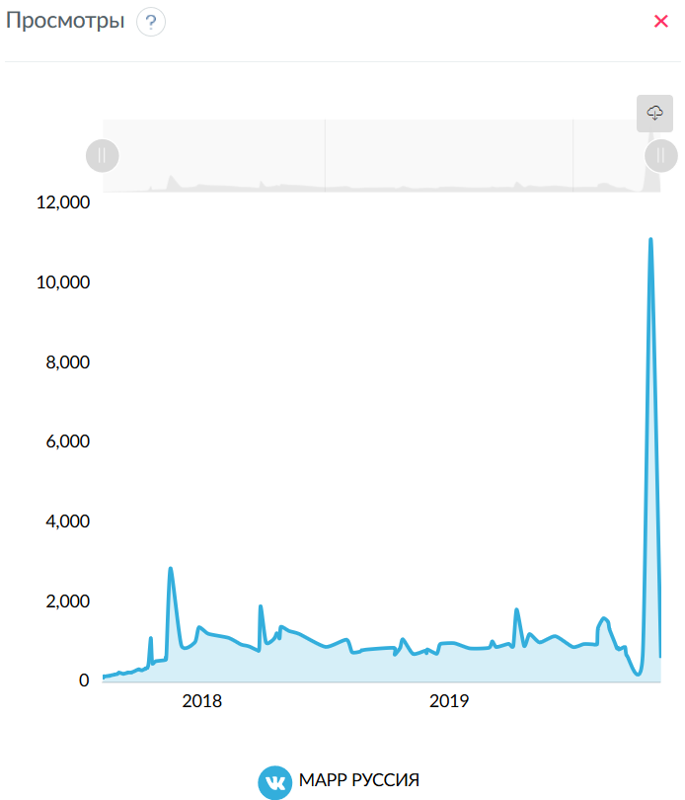
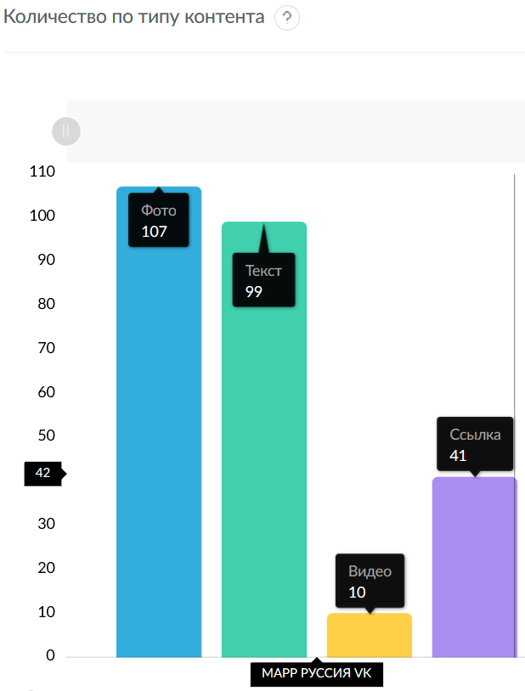
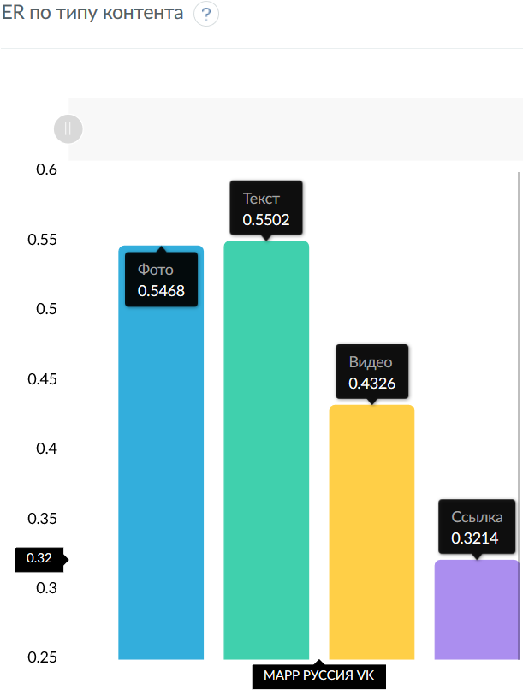
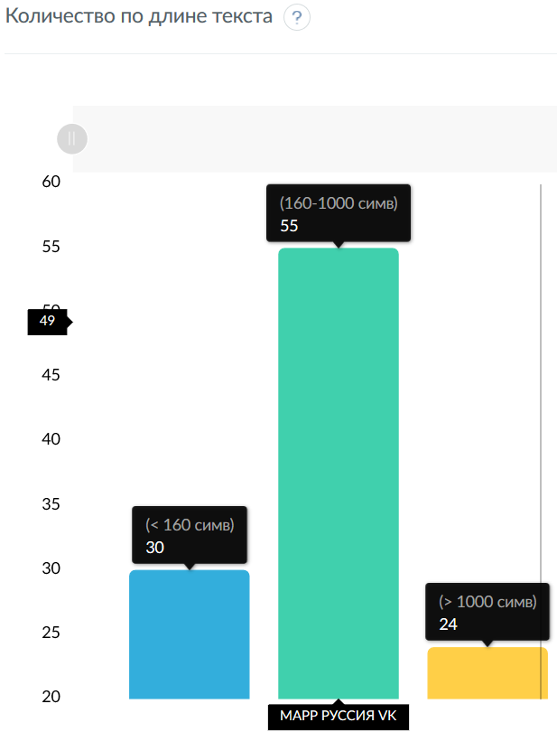
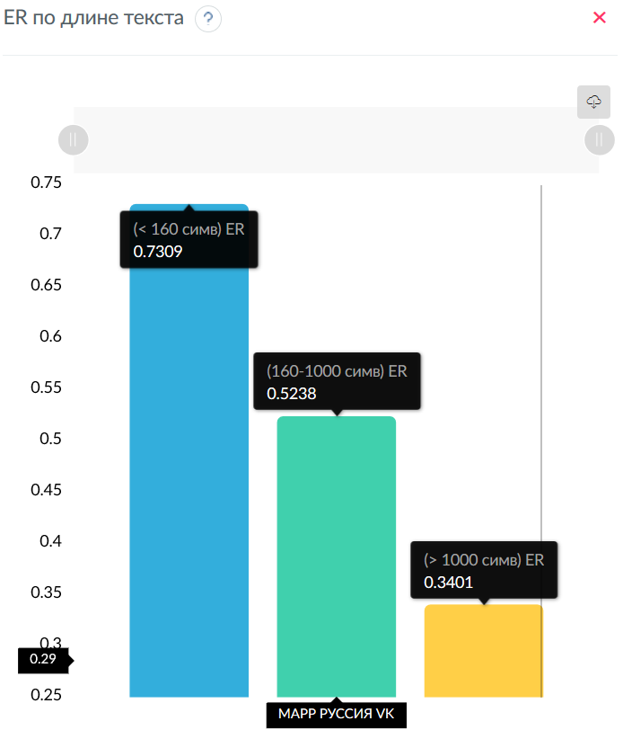
Social | Likes | Reposts | Comments | Views | ER | Text | Date | Author | Media 1 | Url 1 | Media 2 | Url 2 | Media 3 | Url 3 | Media 4 | Url 4 | Media 5 | Url 5 | Media 6 | Url 6 | Media 6 | Url 6 | Media 7 | Url 7 | Media 8 | Url 8 | Media 9 | Url 9 | Media 10 | Url 10
VK | 14 | 1 | 0 | 625 | 1.475 | Поздравляем вас с великим праздником Днём Победы! Пусть слезы будут только от радости, пусть небо озаряется только праздничными фейерверками, и пусть дети никогда не узнают, что такое война. Счастья вам, крепкого здоровья и благополучия вашему дому! #спраздникомпобеды #маррруссия #марр #оставайтесьдома | 2020-05-09 10:43:59 | public161140590 | photo | https://sun1-18.userapi.com/S93h_eQZ7Lez9foPC35nZwqYAoYKmdwlp9Evnw/SpsBuGipJq4.jpg
VK | 19 | 2 | 0 | 11147 | 2.065 | 20 лет мы доставляем продукты в рестораны, теперь привезем и к вам домой! 🚚Доставка продуктов на дом, в офис, на дачу или в любое другое удобное для вас место. Мы запустили новый проект доставки продуктов частным лицам через онлайн-магазин марр.рф и готовы делать доставку в пределах Московской области. ✅Заказы принимаются по будням до 18.00 – с возможностью доставки на следующий день. ✅Доставка осуществляется с понедельника по субботу с 9:00 до 20:00 часов. Продукция доставляется с соблюдением всех температурных режимов. 😷Мы заботимся о здоровье наших сотрудников и покупателей: • водители ежедневно проходят медицинский осмотр, обеспечены масками, перчатками и антисептиками для рук; • в машинах проводится регулярная дезинфекция. Признаем честно, для нас это совершенно новый сервис и сейчас не все реализовано из задуманного. Но мы будем стремиться наладить все процессы в максимально сжатые сроки, чтобы предоставить качественный сервис для наших клиентов. Будем рады вашим комментариям. Спасибо, что следите за нами и помогаете нам становиться лучше. Заказать продукты с доставкой: ☎ +7(495-785-39-44) доб. 1608, 1614 +7(916)186-65-72, +7(916)186-75-78 🌐www.марр.рф | 2020-04-24 12:04:49 | public161140590 | photo | https://sun9-45.userapi.com/c206728/v206728416/f876b/pdZp3Wc8LZE.jpg | link | http://xn--80axna.xn--p1ai/
VK | 18 | 0 | 0 | 675 | 1.770 | Поздравляем с Днём Космонавтики! Крепкого здоровья и открытия новых горизонтов! Сегодня мы все немного космонавты, каждый в своём скафандре🚀 | 2020-04-12 11:14:52 | public161140590 | photo | https://sun1-29.userapi.com/KRKNVjuh7tXS_0Vnnr7vD1tyvQp9h0hSctOnDA/KzY4fJb11M8.jpg
VK | 2 | 0 | 0 | 676 | 0.197 | Сегодня международный день Тирамису😋 Бесконечно можно объяснять, что такое Тирамису, сравнивая его с нежным тортом, пудингом, или суфле. С уверенностью можно утверждать только следующее: это изысканный итальянский десерт, который нельзя есть на ходу, в машине или сидя в парке на скамейке - ведь Тирамису имеет аристократическое происхождение, поэтому им лучше полакомиться в подходящей атмосфере. В нашем ассортименте вы найдёте очень вкусный Тирамису итальянсого производителя BINDI. А так же рады предложить самые главные ингредиенты для Тирамису: маскарпоне и печенье Савоярди. | 2020-03-20 11:31:24 | public161140590 | photo | https://sun9-31.userapi.com/c857624/v857624283/1adf7a/Cz-RyWJ0Uzw.jpg | photo | https://sun9-3.userapi.com/c857624/v857624283/1adf9a/lxfYpbnOBdo.jpg
VK | 7 | 0 | 0 | 903 | 0.688 | Сыра много и очень вкусного! В нашем ассортименте новинки сыров от российского производителя! Изысканная Горгонзола Дольче, Петит Премьер, твёрдый выдержанный Гранд Премьер, знаменитый Раклет и классическая Моцарелла! | 2020-03-17 13:39:33 | public161140590 | photo | https://sun9-57.userapi.com/c857432/v857432052/1982a8/0HAM8V2DIL8.jpg | photo | https://sun9-15.userapi.com/c857432/v857432052/1982b2/aSuKAcARobM.jpg | photo | https://sun9-67.userapi.com/c857432/v857432052/1982c3/-EzFjuKCXco.jpg | photo | https://sun9-53.userapi.com/c857432/v857432052/1982d5/lsaV8LEaROc.jpg | photo | https://sun9-52.userapi.com/c857432/v857432052/1982cc/8aJJrzHILjE.jpg
VK | 11 | 0 | 0 | 841 | 1.082 | Поздравляем всех женщин с весенним праздником - 8 Марта! 🌷 Будьте любимы,здоровы, счастливы и успешны! 💫 | 2020-03-08 10:59:00 | public161140590 | photo | https://sun9-36.userapi.com/c857636/v857636792/193af6/8gS_4O1rtV0.jpg
VK | 18 | 0 | 4 | 907 | 2.163 | С праздником Весны! Вот так наши мужчины поздравляли женский коллектив МАРР РУССИЯ🌷 | 2020-03-06 16:20:38 | public161140590 | photo | https://sun9-60.userapi.com/c857636/v857636792/193995/ZsL0J8kzdEs.jpg | photo | https://sun9-61.userapi.com/c857636/v857636792/19399f/BDqmK5FBxp0.jpg | photo | https://sun9-32.userapi.com/c857636/v857636792/1939a9/jt6ldqP7iUU.jpg | photo | https://sun9-49.userapi.com/c857636/v857636792/1939b3/pPqHq4iZgSw.jpg | photo | https://sun9-53.userapi.com/c857636/v857636792/1939bd/vikINwSRQE4.jpg | photo | https://sun9-69.userapi.com/c857636/v857636792/1939c7/1niLicE-yC8.jpg | photo | https://sun9-19.userapi.com/c857636/v857636792/1939d1/bDT38m51Yvs.jpg | photo | https://sun9-45.userapi.com/c857636/v857636792/1939db/lQmsPtM7xDs.jpg | photo | https://sun9-11.userapi.com/c857636/v857636792/1939ec/b4NHk90iR4w.jpg | photo | https://sun9-24.userapi.com/c857636/v857636792/1939f6/u5dZqhFbGFw.jpg
VK | 7 | 1 | 4 | 867 | 1.180 | Хотите тонкую, хрустящую пиццу с пышным бортиком? У нас есть готовое решение! Сухая смесь для пиццы BROOKLYN. 🍕ТОП-5 преимуществ смеси BROOKLYN: - приготовлена из отборного зерна с добавлением натуральной запатентованной закваски; - достаточно добавить воду, дрожжи и следовать инструкции; - короткий период созревания; - всегда стабильное качество теста, эластичное и упругое; - из 10 кг смеси получается 72 пиццы диаметром 30 см!👍 арт. 2936516301 - Сухая смесь для приготовления пиццы,10 кг | 2020-03-05 10:04:01 | public161140590 | video | https://sun9-46.userapi.com/c206724/v206724329/925bc/Bwun_RgKrAw.jpg
VK | 11 | 1 | 0 | 1006 | 1.180 | Делимся рецептом с прошедшего мастер-класса. Салат с осьминогом и фенхелем от Сергея Сущенко. Осьминога готовить в пароконвектомате на пару при t=90оС 1,5 часа. Масло с добавлением трав пробить через блендер и процедить при помощи марли. Готового осьминога крупно порезать, добавить фенхель, соус и масло, перемешать. Корень фенхеля нарезать слайсами. Готовим соус: апельсиновый фреш, апельсиновая цедра, оливковое масло, сахарная пудра, зерна горчицы, соль, перьец, зеленое масло (оливковое масло с петрушкой и базиликом). Подавать с сегментами апельсина. Ингредиенты: Осьминог 1,2-1,5 кг Фенхель - 30 г Соус - 50 г В нашем ассортименте марокканский осьминог 1,2-1,5 кг Способ заморозки - Flower style (цветок). Сырье - Марокко, произведено и упаковано в Китае по спецификации Японии. | 2020-03-02 10:14:49 | public161140590 | photo | https://sun9-44.userapi.com/c206720/v206720811/9be5e/t_YI1kYdOsQ.jpg | photo | https://sun9-43.userapi.com/c206720/v206720811/9be68/gHtfyZ7LL2o.jpg | photo | https://sun9-35.userapi.com/c206720/v206720811/9be72/HgLjQ_7IeYo.jpg | photo | https://sun9-14.userapi.com/c206720/v206720811/9be7c/66Fo1dcPo-k.jpg
VK | 7 | 0 | 0 | 1350 | 0.688 | Дорогие мужчины, спешим поздравить с 23 февраля! 💪 Желаем вам крепких нервов, богатырского здоровья, а жизнь пусть будет мирной и безоблачной! | 2020-02-23 10:13:00 | public161140590 | photo | https://sun9-68.userapi.com/c857024/v857024423/866b6/OuFbYS7Ht2A.jpg
VK | 23 | 0 | 0 | 1536 | 2.262 | Сегодня поздравили мужчин МАРР РУССИЯ с наступающим праздником🎁 | 2020-02-21 16:56:37 | public161140590 | photo | https://sun9-52.userapi.com/c857024/v857024484/85b9e/A-rEpX-FdA8.jpg | photo | https://sun9-4.userapi.com/c857024/v857024484/85bd8/xh04xul0snk.jpg | photo | https://sun9-40.userapi.com/c857024/v857024484/85bc4/exv9XhV27Mg.jpg | photo | https://sun9-29.userapi.com/c857024/v857024484/85ba7/PBLOGbxtdjw.jpg | photo | https://sun9-19.userapi.com/c857024/v857024484/85be2/wxuKvQkEsqA.jpg
VK | 26 | 1 | 0 | 1626 | 2.655 | 🎉Вчера, 13 февраля, прошло торжественное открытие нового логистического центра МАРР РУССИЯ! На торжественной церемонии присутствовали заместитель Министра сельского хозяйства РФ Сергей Левин, Министр продовольствия, сельского и лесного хозяйства Республики Италия Тереза Белланова, и другие официальные лица. Емкость стеллажного хранения составляет 33000 паллетомест. Складские помещения разделены на три температурные зоны для организации хранения и обработки продукции с автоматической системой управления складскими операциями. Новый комплекс позволит расширить ассортимент и улучшить сервис. | 2020-02-14 16:43:21 | public161140590 | photo | https://sun9-14.userapi.com/c857528/v857528993/180aeb/ctGQvqyIJCY.jpg | photo | https://sun9-23.userapi.com/c857528/v857528993/180afc/uqFBc_NxBnY.jpg | photo | https://sun9-41.userapi.com/c857528/v857528993/180b05/NkfhBQ8wmpY.jpg | photo | https://sun9-65.userapi.com/c857528/v857528993/180b0e/_sAliCrCu-8.jpg | photo | https://sun9-39.userapi.com/c857528/v857528993/180b17/-B7kU2-yifw.jpg | photo | https://sun9-33.userapi.com/c857528/v857528993/180b20/IoubK7UQURs.jpg
VK | 14 | 0 | 0 | 1377 | 1.377 | Поздравляем лучших сотрудников по итогам года! По нашей традиции подводим итоги года и награждаем лучших сотрудников во всех подразделениях компании. Вчера награждение прошло в Москве, далее на очереди филиалы. | 2020-02-06 10:37:11 | public161140590 | photo | https://sun9-23.userapi.com/c857420/v857420780/17138a/--GG0hsBCmw.jpg | photo | https://sun9-24.userapi.com/c857420/v857420780/171394/q7vwsXEaSTk.jpg | photo | https://sun9-63.userapi.com/c857420/v857420780/17139e/VA0LIkUHQyA.jpg | photo | https://sun9-67.userapi.com/c857420/v857420780/1713a8/WtraUxO384w.jpg | photo | https://sun9-32.userapi.com/c857420/v857420780/1713b2/Xdl81z97Gmg.jpg | photo | https://sun9-69.userapi.com/c858416/v858416058/16a808/J5qv8Qcj25I.jpg
VK | 4 | 0 | 0 | 1002 | 0.393 | Всемирный день Нутеллы (Nutella) отмечается ежегодно 5 февраля во многих странах. Несколько интересных фактов о Нутелле😋 🔹Считается, что если взять все банки Nutella, которые были выпущены за 1 день, и поставить их друг на друга, то получится башня высотой 160 км. Это равно высоте 492 Эйфелевых башен. 🔹На изготовление одной банки ореховой пасты приходится 50 орехов фундука, а каждый 4-ый фундук на планете попадает в банку с ней. 🔹Каждую минуту 24 человека приобретают Нутеллу. Нутелла продается в 160 странах. В некоторых из этих стран люди настолько полюбили эту пасту, что каждые пять секунд два человека покупают баночку с прекрасным лакомством. | 2020-02-05 13:10:31 | public161140590 | photo | https://sun9-51.userapi.com/c855616/v855616980/1f3006/GZEz5DUVQRk.jpg | photo | https://sun9-47.userapi.com/c855616/v855616980/1f301a/_xvoMW-Voho.jpg | photo | https://sun9-32.userapi.com/c855616/v855616980/1f3024/26YELcC4gEo.jpg
...
 |  |  |  |  |  |  |  | public161140590 | photo | https://sun9-17.userapi.com/c824409/v824409488/b7b7d/dqCKGqbF6Dk.jpg
VK | 2 | 0 | 0 | 179 | 0.197 | А как дела у вас в городе? Есть 2 показателя, которые интересуют аналитиков ресторанного рынка больше всего: количество заведений в городе и количество людей на заведение. 🔸Первая тройка лидеров по количеству заведений* в России - Москва, Санкт-Петербург и Новосибирск. А вот по количеству людей на одно заведение лидерство сложилось иначе: лидирует Ростов-на-Дону, затем идет Москва, а замыкает тройку Казань*. * По данным EMTG. Заказать свежие продукты для вашего бизнеса: ☎️+7-495-785-39-44, +7-495-663-83-21 🌐www.marr.ru #marr #marrrussia #марр #поставки #horeca | 2018-02-14 10:52:34 | public161140590 | photo | https://sun9-56.userapi.com/c840737/v840737051/58e91/Eb0jmpwXrCc.jpg
VK | 2 | 0 | 0 | 176 | 0.197 | Рецепт от компании «Ferrero»: Блинчики с ореховой пастой с добавлением какао «Нутелла» и фруктами 😍 В масленичную неделю нужно порадовать гостей вкусным традиционным десертом 😃 Нам понадобятся: - Пшеничные блинчики - 4 шт. - Банан - 1 шт. - Ореховая паста с какао Нутелла 100 г. - Масло сливочное - 60 г. - Сахар - 40 г. - Коньяк - 20 мл. - Апельсин - 1 шт. Технология приготовления и оформления блюда: 📍 Замесить классическое тесто для блинов (молоко, яйца, мука, соль, сахар). Жарить тонкие блинчики (вам понадобится 4 блина). 📍 С апельсина снять кожуру, отжать сок, вырезать мякоть. Порезать банан на небольшие кусочки. 📍 На сковороде растапливать сливочное масло с сахаром до тех пор, пока сахар не начнет карамелизироваться. 📍 Добавить сок и мякоть апельсина, банан, тушить 3 минуты, затем фламбировать коньяком. 📍 Ореховой пастой с какао «Нутелла» смазать блины, свернуть их треугольником и выложить на тарелку. 📍 Подавать с соусом из апельсинов и бананов. Вкусной блинной недели вам и вашим гостям! Заказать свежие продукты для вашего бизнеса: ☎️+7-495-785-39-44, +7-495-663-83-21 🌐www.marr.ru #marr #marrrussia #марр #поставки #horeca | 2018-02-13 09:30:27 | public161140590 | photo | https://sun9-8.userapi.com/c824200/v824200253/b05b0/WMuP88pGzEc.jpg
VK | 2 | 0 | 0 | 169 | 0.197 | МАРР РУССИЯ - высокие стандарты качества!🏆 Система управления качеством (СМК), действующая в компании МАРР РУССИЯ, основана на анализе рисков пищевой безопасности по критическим контрольным точкам (HACCP – Hazard Analyses Critical Control Points) и обеспечивает постоянный контроль соблюдения требований РФ, ЕТС и международных стандартов в отношении продуктов питания от «приёмки до реализации». 📍Специалисты МАРР разработали и внедрили эффективную систему менеджмента качества и безопасности пищевой продукции во всех сферах деятельности: закупка, хранение, распределение продуктов питания и производство мясных полуфабрикатов. 🔺Собственная лаборатория проводит комплекс исследований по качеству и безопасности используемого сырья и выпускаемой продукции, включающий микробиологические, физико-химические и органолептические анализы. Начните сотрудничество с компанией МАРР РУССИЯ и убедитесь в безупречном качестве наших продуктов! Заказать свежие продукты для вашего бизнеса: ☎️+7-495-785-39-44, +7-495-663-83-21 🌐www.marr.ru #marr #marrrussia #марр #поставки #horeca | 2018-02-12 09:30:38 | public161140590 | photo | https://sun9-41.userapi.com/c840329/v840329062/5479c/Clxa3Q_GTYc.jpg | photo | https://sun9-40.userapi.com/c840328/v840328062/55498/DrEFKyB806c.jpg
VK | 2 | 0 | 0 | 171 | 0.197 | Сергей Душков, шеф-повар и владелец кейтеринга Sergey Dushkov о работе с компанией МАРР РУССИЯ: Сотрудничаю с компанией более 15 лет, со времени работы бренд-шефом в Bosco Catering в 2003 году. Открыв собственную службу кейтеринга 5 лет назад, не раздумывал о поставщике, сразу обратился к МАРР. Ценю компанию за честность в работе. Чувствуется, что нет желания впарить продукт, менеджеры компании стремятся предложить оптимальный для моего бизнеса вариант. Привлекает высокое качество продукции по отличным ценам. Идёт постоянное пополнение ассортимента, о чем сразу же сообщают менеджеры компании, и что особенно важно с учётом особенности моего бизнеса - авторская кухня. За долгие годы сотрудничества сложились продуктивные профессиональные отношения и приятное дружеское общение с этой компанией. Чаще всего приобретаю мясо, рыбу, мясную гастрономию. Никогда не возникает вопросов относительно качества продукции. Всегда готов прислушаться к мнению компании о новинках на рынке. Знаю - если советуют, то точно не ошибаются. Без сомнения порекомендую компанию МАРР коллегам, и буду расширять сотрудничество в новых проектах! Заказать свежие продукты для вашего бизнеса: ☎️+7-495-785-39-44, +7-495-663-83-21 🌐www.marr.ru #marr #marrrussia #марр #поставки #horeca | 2018-02-10 09:00:38 | public161140590 | photo | https://sun9-63.userapi.com/c830408/v830408396/752a0/R-2NVC_iH54.jpg
VK | 2 | 0 | 0 | 165 | 0.197 | Чего ожидать ресторанам в 2018 году?⬆️ Поговорим о трендах в ресторанном бизнесе. 1. Набирают популярность монопродуктовые рестораны. 2. Демократизация заведений: ценится не интерьер, а вкус блюд и цена. 3. Продолжается тренд на локальные продукты. 4. Увеличивается значимость шеф-поваров, они - новые звёзды, растёт спрос на имена шефов и их фирменные блюда. 5. Все чаще в блюдах используются национальные специи или экзотические ягоды и зерна. 6. Крафтовые напитки и блюда в тренде. 8. Все больше растет спрос на доставку еды. 10. Новый сегмент рынка fast casual dining все больше завоевывает рынок. 11. Увеличивается популярность и важность завтраков в меню. Блюда для завтрака, порой, остаются в меню на весь день. Какие новые тренды можете добавить? Заказать свежие продукты для вашего бизнеса: ☎️+7-495-785-39-44, +7-495-663-83-21 🌐www.marr.ru #marr #marrrussia #марр #поставки #horeca | 2018-02-09 09:40:10 | public161140590 | photo | https://sun9-61.userapi.com/c824411/v824411418/ad2ca/tehYx_YLI_s.jpg
VK | 2 | 0 | 0 | 165 | 0.197 | УНИКАЛЬНОЕ ПРЕДЛОЖЕНИЕ👇 Испанское оливковое масло по специальной цене!🔥 Масло расфасовано в пластиковые бутылки по 1 л. Цена - всего 255 рублей за бутылку при отгрузке коробками. В одной коробке 15 бутылок. Pomace (Санса) La Pedriza – это прекрасное натуральное масло высокого качества, которое идеально подходит не только для жарки, но и для салатов✅ Акция распространяется только на товар, отгруженный со склада в Москве. Остались вопросы? Звоните по номеру: ☎ +7-916-101-99-77 🌐www.marr.ru #marr #marrrussia #марр #поставки #horeca | 2018-02-08 09:00:56 | public161140590 | photo | https://sun9-23.userapi.com/c824504/v824504053/adbc1/aTWKM1SWTDg.jpg | link | http://marr.ru
VK | 4 | 1 | 0 | 170 | 0.492 | Мы открываем рубрику «Рецепт от шефа». Сегодня мы будем готовить стейк вместе с Константином Жбаковым, «ФК Пищевик». В преддверии ЧМ-2018 - будет актуально⚽ Из расчета на 1 отруб Что нам понадобится: 🔺Стриплойн 1шт. (3 кг) 🔺Горчица дижонская 100 г 🔺Тимьян свежий 10 веточек 🔺Перец чили 5 шт. (разрезать вдоль на 4 части) 🔺Растительное масло 200 мл (для обжаривания) Для приготовления маринада: 🔺Репчатый лук 200 г (порубить ломтиком) 🔺Соевый соус 250 мл 🔺Уксус столовый 100 мл 🔺Сахар тростниковый 75 г 🔺Вода питьевая 1л А теперь – готовим: 1. Стриплоин разрезать вдоль, чтобы получились две одинаковые, длинные половинки. Затем разрезать их поперек, чтобы получилось четыре равномерных куска (на этом можно остановиться, оставить четыре куска внушительного размера или разрезать на более мелкие порции). 2. Затем мясо натереть горчицей. Красиво разложить кусочки чили и веточки тимьяна, с каждой стороны, связать куски бечевкой. 3. Для маринада смешать все ингредиенты и выложить в него мясо, убрать в холодильник на 2 часа. По истечении этого времени достать мясо из холодильника и перемешать, чтобы нижние куски оказались наверху, а верхние - внизу, убрать в холодильник еще на 2 часа. 4. Маринованное мясо можно жарить на сковородке или гриле, на сильном огне, предварительно смазав сковороду растительным маслом. Примечание: если планируете использовать гриль с открытым огнем - внимательно следите за бечевкой, чтобы она не сгорела! Пока бечевка сырая, ей ничто не угрожает, но как только она высохнет - может сгореть моментально! 5. После обжаривания на сильном огне, мясо переложить в конвектомат или поместить на слабый огонь, готовить до средней степени прожарки. Приятного аппетита!😌 Заказать свежие продукты для вашего бизнеса: ☎+7-495-785-39-44, +7-495-663-83-21 🌐www.marr.ru #marr #marrrussia #марр #поставки #horeca | 2018-02-07 09:02:12 | public161140590 | photo | https://sun9-11.userapi.com/c840227/v840227393/7249c/nVy8nldBdbw.jpg | photo | https://sun9-42.userapi.com/c841237/v841237393/65c21/qhaBw5UbKi4.jpg | photo | https://sun9-54.userapi.com/c841532/v841532393/61b53/rgwB8y1OW-Y.jpg | photo | https://sun9-66.userapi.com/c840736/v840736393/5284c/DmQIvikIIgs.jpg | photo | https://sun9-65.userapi.com/c831408/v831408393/68ecd/x8aJpN3UpZ8.jpg | photo | https://sun9-19.userapi.com/c831109/v831109393/714f1/PZeXHRc8s9k.jpg | photo | https://sun9-70.userapi.com/c840736/v840736393/52854/Nsk7wnBG0tI.jpg | link | http://marr.ru
VK | 3 | 0 | 0 | 154 | 0.295 | Основа для морсов – тренд 2018 года!🎉 Прибыль в ресторанном бизнесе во многом зависит от рационального использования каждого квадратного метра. Зачастую проще воспользоваться качественными заготовками, чем отводить место для полного цикла приготовления. Предлагаем вам отличный способ оптимизации места на кухне – использование основ для морсов. Вы можете выбрать морсы на любой вкус: брусничный, клюквенный, облепиховый, вишневый, малиновый, черносмородиновый и из лесных ягод. В составе – 100% дикорастущие ягоды, гарантированы стабильный вкус и качество, никаких консервантов. Срок хранения в упаковке – 6 месяцев, даже при комнатной температуре. Давайте сравним стоимость производства стакана клюквенного морса из замороженной ягоды – около 18 рублей и из нашей основы – меньше 8 рублей. Разница очевидна? Чего же вы ждете? Закажите основу для морсов прямо сегодня – оптимизируйте свой бизнес! Заказать свежие продукты для вашего бизнеса: ☎️+7-495-785-39-44, +7-495-663-83-21 🌐www.marr.ru #marr #marrrussia #марр #поставки #horeca | 2018-02-06 09:01:09 | public161140590 | photo | https://sun9-5.userapi.com/c841129/v841129601/65b68/CsZIJp4XH1s.jpg
VK | 4 | 0 | 0 | 105 | 0.393 | Ежегодное награждение лучших сотрудников компании МАРР РУССИЯ – это добрая и вдохновляющая традиция, когда мы можем сказать огромное «спасибо» тем, кто помогает компании расти и двигаться вперед!☑️ В начале каждого года мы подводим итоги и награждаем лучших сотрудников во всех подразделениях компании. Первой провела награждения Москва, на очереди – регионы🏆 Вот так позитивно наша компания начала новый 2018 год!😌 Заказать свежие продукты для вашего бизнеса: ☎️+7-495-785-39-44, +7-495-663-83-21 🌐www.marr.ru #marr #marrrussia #марр #поставки #horeca | 2018-02-05 11:05:49 | public161140590 | photo | https://sun9-70.userapi.com/c840435/v840435365/545b5/tdqTCxTg_rc.jpg | photo | https://sun9-40.userapi.com/c830409/v830409365/6b942/bCSSYG4iaaM.jpg | photo | https://sun9-40.userapi.com/c840327/v840327365/51cf0/LczLiPZmfds.jpg | photo | https://sun9-47.userapi.com/c834404/v834404365/a7d5f/qnDzXIViPUw.jpg | photo | https://sun9-60.userapi.com/c830401/v830401365/5253b/tO-L-VYP8Go.jpg | photo | https://sun9-62.userapi.com/c840226/v840226365/71f3a/xAvMXNjZlc8.jpg | photo | https://sun9-18.userapi.com/c824409/v824409365/a7db6/IuA7F_m3FwY.jpg

марр_инста_срав
Сравнительная таблица
Название | Подписчиков | Всего публикаций | Мне нравится | Комментариев | ER Day | ER Post | ER View | LR | TR | Период
МАРР РУССИЯ | 1737 | 301 | 16234 | 271 | 0.584 | 3.157 | 0.000 | 3.105 | 0.052

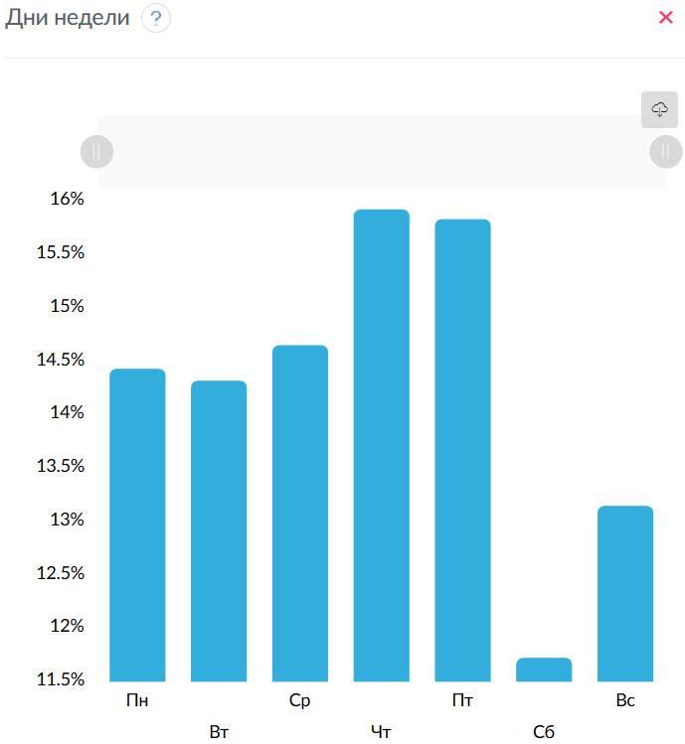
Дни недели
 | МАРР РУССИЯ
Пн | 14.427
Вт | 14.3148
Ср | 14.6474
Чт | 15.9193
Пт | 15.8284
Сб | 11.7196
Вс | 13.1435

Время суток
 | МАРР РУССИЯ
0:00 | 0
1:00 | 0
2:00 | 0
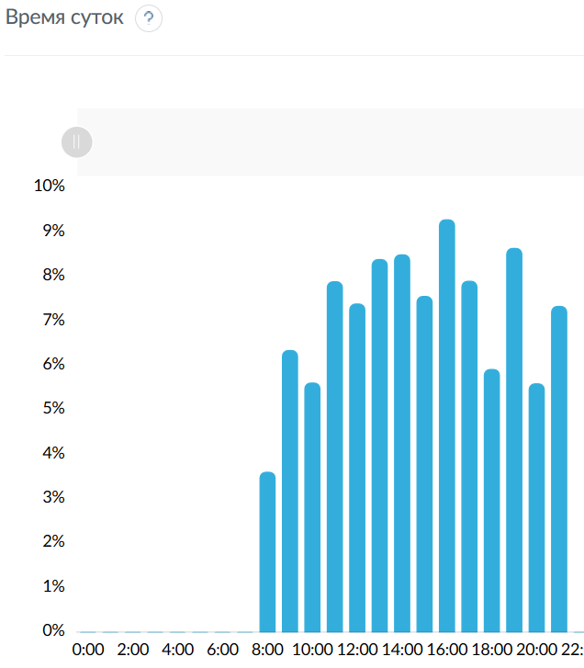
3:00 | 0
4:00 | 0
5:00 | 0
6:00 | 0
7:00 | 0
8:00 | 3.6069
9:00 | 6.3471
10:00 | 5.616
11:00 | 7.8938
12:00 | 7.3916
13:00 | 8.3918
14:00 | 8.4991
15:00 | 7.5621
16:00 | 9.2868
17:00 | 7.9049
18:00 | 5.9204
19:00 | 8.6442
20:00 | 5.597
21:00 | 7.3383
22:00 | 0
23:00 | 0

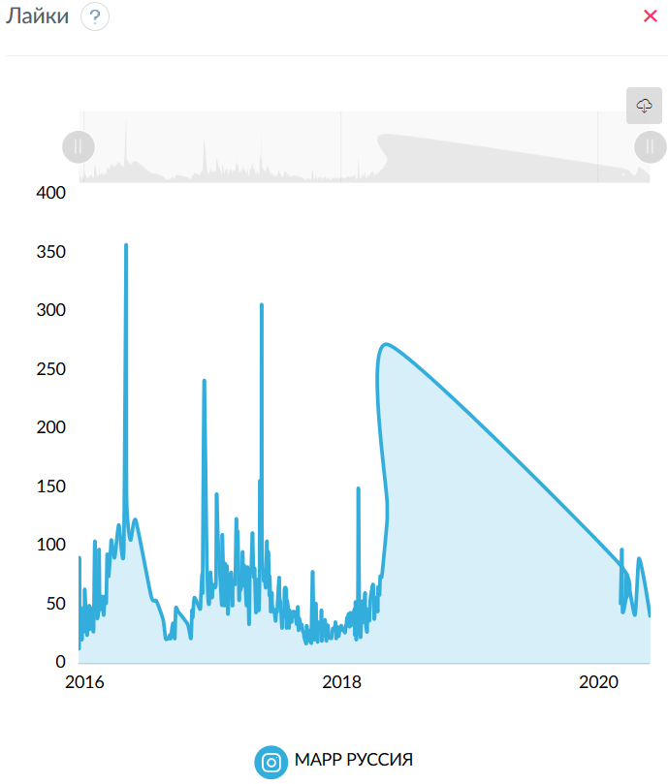
Лайки
 | МАРР РУССИЯ
14.12.2015 | 18
15.12.2015 | 16
16.12.2015 | 91
17.12.2015 | 33
18.12.2015 | 46
21.12.2015 | 24
22.12.2015 | 32
23.12.2015 | 21
24.12.2015 | 30
25.12.2015 | 48
28.12.2015 | 28
29.12.2015 | 32
30.12.2015 | 33
31.12.2015 | 64
04.01.2016 | 39
05.01.2016 | 35
06.01.2016 | 28
07.01.2016 | 25
11.01.2016 | 38
12.01.2016 | 31
13.01.2016 | 50
14.01.2016 | 30
15.01.2016 | 39
20.01.2016 | 48
22.01.2016 | 34
23.01.2016 | 30
25.01.2016 | 28
26.01.2016 | 41
29.01.2016 | 105
04.02.2016 | 41
08.02.2016 | 45
09.02.2016 | 51
10.02.2016 | 98
12.02.2016 | 47
...
Лайки
06.03.2020 | 98
08.03.2020 | 45
17.03.2020 | 56
20.03.2020 | 77
12.04.2020 | 42
23.04.2020 | 90
09.05.2020 | 71
26.05.2020 | 40

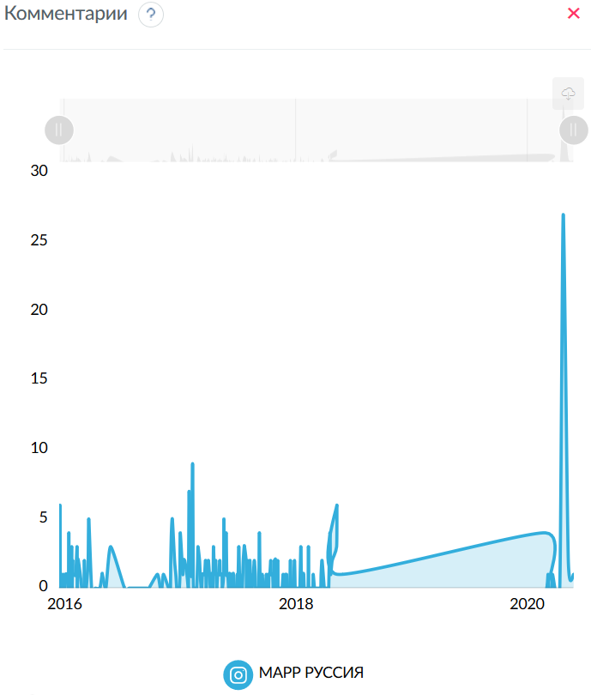
Комментарии
 | МАРР РУССИЯ
14.12.2015 | 1
16.12.2015 | 6
22.12.2015 | 1
28.12.2015 | 1
04.01.2016 | 1
05.01.2016 | 1
06.01.2016 | 1
07.01.2016 | 1
13.01.2016 | 4
20.01.2016 | 1
22.01.2016 | 3
25.01.2016 | 2
26.01.2016 | 1
29.01.2016 | 1
04.02.2016 | 1
08.02.2016 | 3
10.02.2016 | 2
12.02.2016 | 2
18.02.2016 | 1
02.03.2016 | 2
14.03.2016 | 2
16.03.2016 | 5
27.04.2016 | 1
28.04.2016 | 1
24.05.2016 | 3
19.10.2016 | 1
07.11.2016 | 1
30.11.2016 | 2
02.12.2016 | 4
05.12.2016 | 5
12.12.2016 | 2
16.12.2016 | 1
29.12.2016 | 1
...
Комментарии
09.05.2018 | 6
10.05.2018 | 1
27.02.2020 | 4
06.03.2020 | 1
20.03.2020 | 1
23.04.2020 | 27
09.05.2020 | 2
26.05.2020 | 1

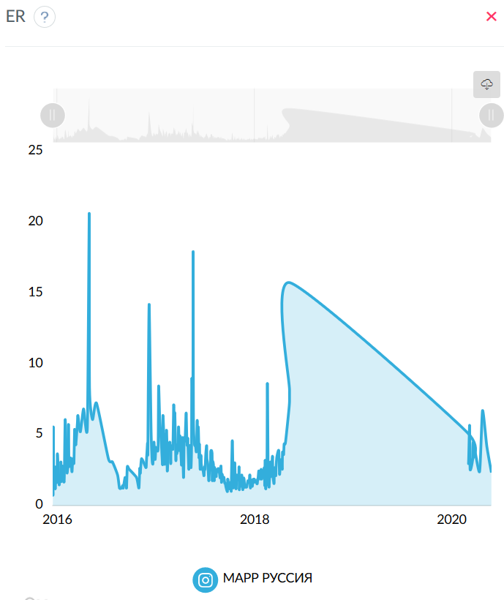
ER
 | МАРР РУССИЯ
14.12.2015 | 1.0938
15.12.2015 | 0.9211
16.12.2015 | 5.5843
17.12.2015 | 1.8998
18.12.2015 | 2.6482
21.12.2015 | 1.3817
22.12.2015 | 1.8998
23.12.2015 | 1.209
24.12.2015 | 1.7271
25.12.2015 | 2.7634
28.12.2015 | 1.6695
29.12.2015 | 1.8423
30.12.2015 | 1.8998
31.12.2015 | 3.6845
04.01.2016 | 2.3028
05.01.2016 | 2.0725
06.01.2016 | 1.6695
07.01.2016 | 1.4968
11.01.2016 | 2.1877
12.01.2016 | 1.7847
13.01.2016 | 3.1088
14.01.2016 | 1.7271
15.01.2016 | 2.2453
20.01.2016 | 2.821
22.01.2016 | 2.1301
23.01.2016 | 1.7271
25.01.2016 | 1.7271
26.01.2016 | 2.418
29.01.2016 | 6.1025
04.02.2016 | 2.418
08.02.2016 | 2.7634
09.02.2016 | 2.9361
10.02.2016 | 5.7571
12.02.2016 | 2.821
18.02.2016 | 3.3967
23.02.2016 | 2.418
...
 |  | МАРР РУССИЯ |  | МАРР РУССИЯ |  | МАРР РУССИЯ
 |  | 0 | (160-1000 симв) | 0 | (> 1000 симв) | 1.6695
 |  | 0 | (160-1000 симв) | 3.0541 | (> 1000 симв) | 2.7442
 |  | 2.1877 | (160-1000 симв) | 2.6052 | (> 1000 симв) | 2.9361
 |  | 0 | (160-1000 симв) | 3.7322 | (> 1000 симв) | 1.3817
 |  | 3.7613 | (160-1000 симв) | 3.2407 | (> 1000 симв) | 6.7358
 |  | 3.3967 | (160-1000 симв) | 4.0217 | (> 1000 симв) | 3.1664
 |  | 4.0299 | (160-1000 симв) | 3.1232 | (> 1000 симв) | 8.7507
 |  | 0 | (160-1000 симв) | 3.6781 | (> 1000 симв) | 1.8998
 |  | 0 | (160-1000 симв) | 4.6455 | (> 1000 симв) | 2.0438
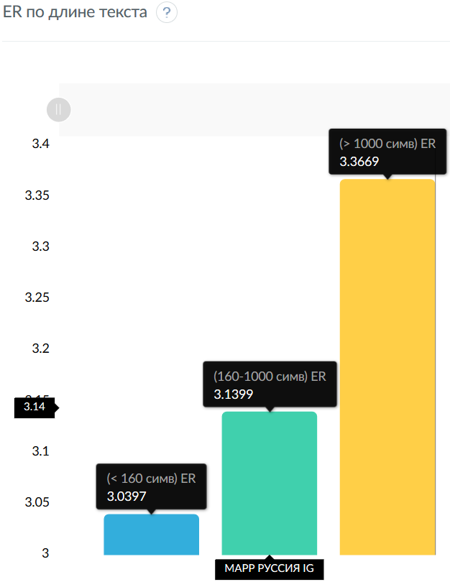
 |  | 3.0225 | (160-1000 симв) | 3.8258 | (> 1000 симв) | 5.6419
 |  | 0 | (160-1000 симв) | 2.8018 | (> 1000 симв) | 2.1877
 |  | 0 | (160-1000 симв) | 3.6461 | (> 1000 симв) | 5.0662
 |  | 0 | (160-1000 симв) | 2.5907 | (> 1000 симв) | 0
 |  | 0 | (160-1000 симв) | 0 | (> 1000 симв) | 3.3967

Количество по длине текста
 | МАРР РУССИЯ
(< 160 симв) | 29
(160-1000 симв) | 257
(> 1000 симв) | 15

ER по длине текста
 | МАРР РУССИЯ
(< 160 симв) | 3.0397
(160-1000 симв) | 3.1399
(> 1000 симв) | 3.3669
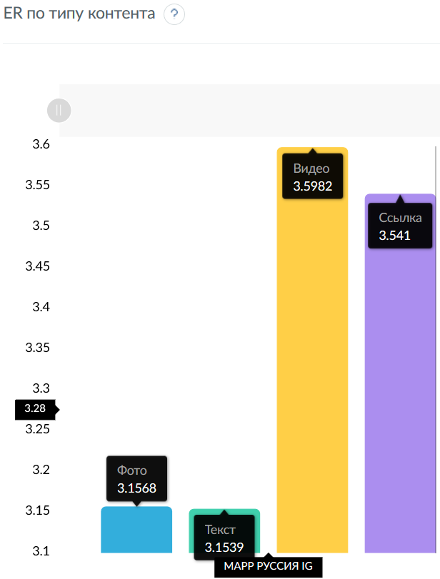
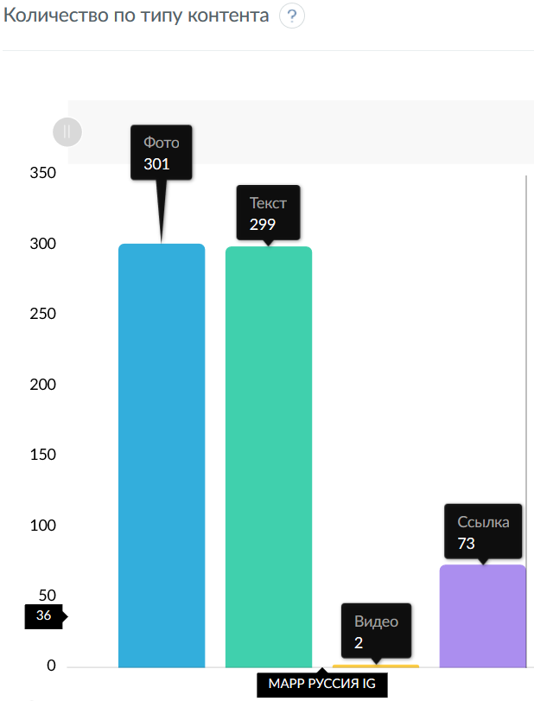
Количество по типу контента
 | МАРР РУССИЯ
Фото | 299
Текст | 301
Видео | 2
Ссылка | 73

ER по типу контента
 | МАРР РУССИЯ
Фото | 3.1539
Текст | 3.1568
Видео | 3.5982
Ссылка | 3.541

Количество публикаций
 | МАРР РУССИЯ
14.12.2015 | 1
15.12.2015 | 1
16.12.2015 | 2
17.12.2015 | 1
18.12.2015 | 2
21.12.2015 | 1
22.12.2015 | 1
23.12.2015 | 1
24.12.2015 | 1
25.12.2015 | 1
28.12.2015 | 1
29.12.2015 | 1
30.12.2015 | 1
31.12.2015 | 2
04.01.2016 | 1
...

ароса_вк_срав
Сравнительная таблица
Название | Подписчиков | Всего публикаций | Мне нравится | Поделиться | Комментариев | Просмотров | ER Day | ER Post | ER View | LR | TR | Период
АРОСА | ПРОДУКТ... | 1216 | 129 | 1201 | 33 | 3 | 11458 | 0.192 | 0.789 | 10.346 | 0.766 | 0.002

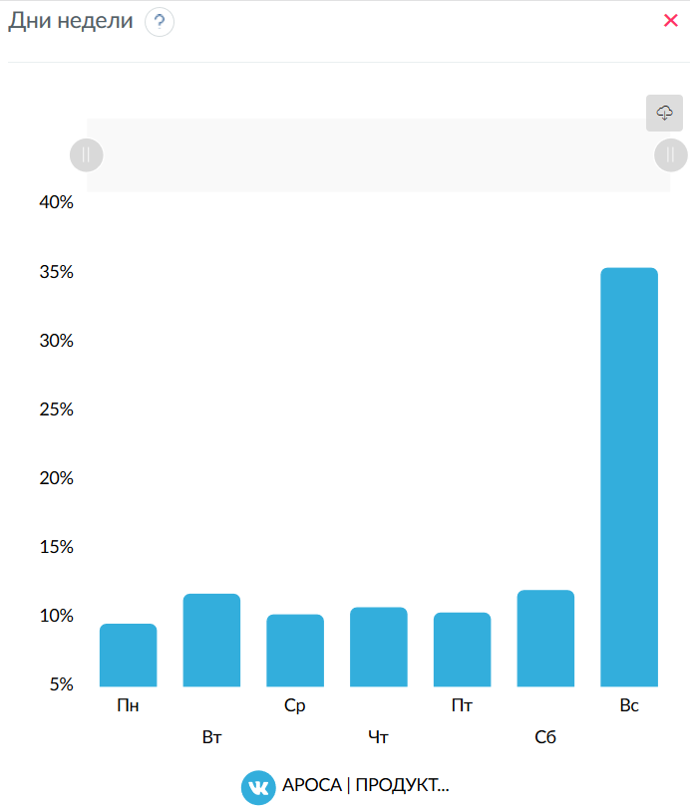
Дни недели
 | АРОСА | ПРОДУКТ...
Пн | 9.5471
Вт | 11.7274
Ср | 10.2236
Чт | 10.7432
Пт | 10.3658
Сб | 11.991
Вс | 35.4019

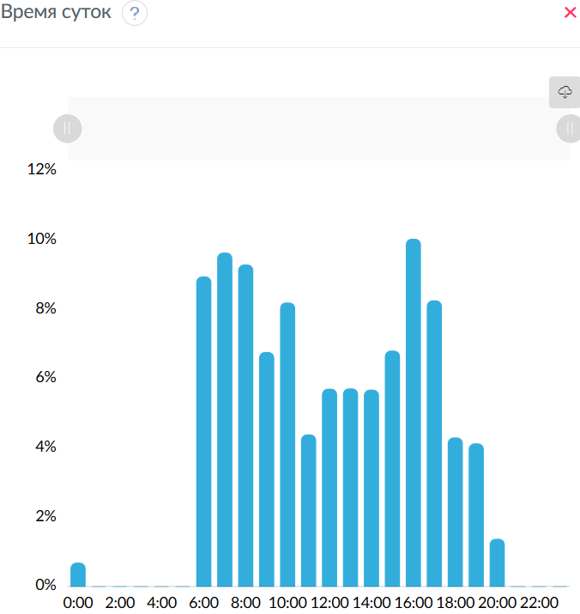
Время суток
 | АРОСА | ПРОДУКТ...
0:00 | 0.6887
1:00 | 0
2:00 | 0
3:00 | 0
4:00 | 0
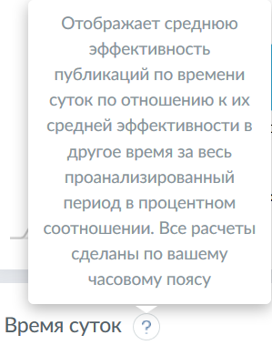
5:00 | 0
6:00 | 8.9537
7:00 | 9.6424
8:00 | 9.2981
9:00 | 6.7727
10:00 | 8.2023
11:00 | 4.3908
12:00 | 5.7125
13:00 | 5.7219
14:00 | 5.6822
15:00 | 6.8109
16:00 | 10.0442
17:00 | 8.2649
18:00 | 4.3047
19:00 | 4.1325
20:00 | 1.3775
21:00 | 0
22:00 | 0
23:00 | 0
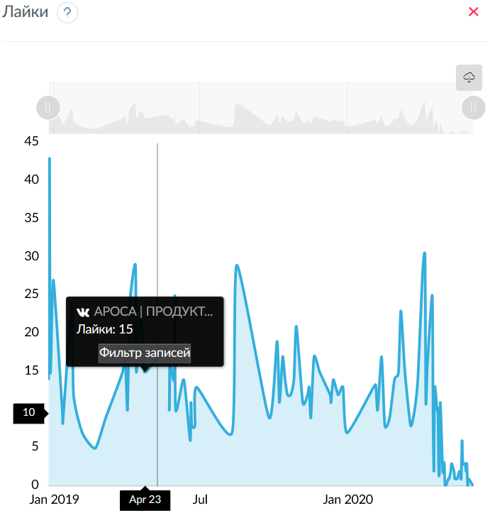
Лайки
 | АРОСА | ПРОДУКТ...
24.12.2018 | 14
25.12.2018 | 43
26.12.2018 | 16
27.12.2018 | 17
30.12.2018 | 27
10.01.2019 | 10
11.01.2019 | 9
22.01.2019 | 24
24.01.2019 | 12
04.02.2019 | 7
20.02.2019 | 5
05.03.2019 | 9
26.03.2019 | 15
29.03.2019 | 18
01.04.2019 | 10
04.04.2019 | 24
11.04.2019 | 29
12.04.2019 | 15
17.04.2019 | 22
22.04.2019 | 17
23.04.2019 | 15
22.05.2019 | 18
23.05.2019 | 10
24.05.2019 | 16
29.05.2019 | 14
30.05.2019 | 25
31.05.2019 | 10
10.06.2019 | 14
18.06.2019 | 6
19.06.2019 | 11
...
Лайки
13.05.2020 | 1
15.05.2020 | 1
18.05.2020 | 2
20.05.2020 | 1
21.05.2020 | 6
22.05.2020 | 3
25.05.2020 | 3
26.05.2020 | 2
27.05.2020 | 3
29.05.2020 | 1
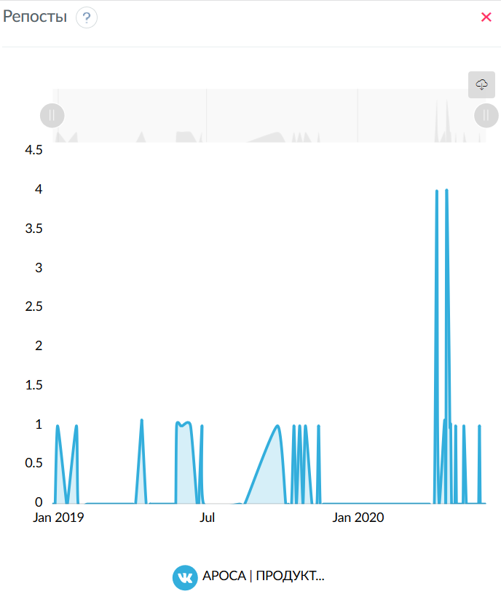
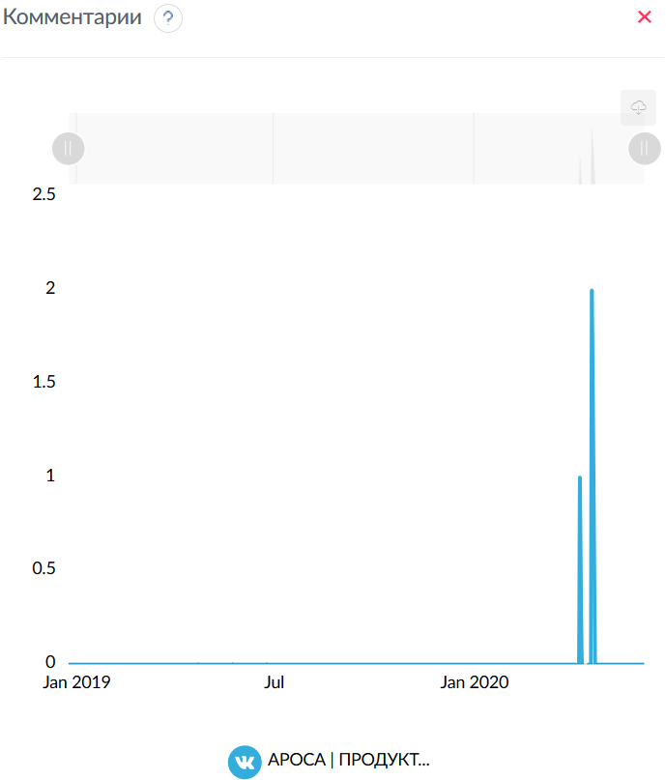
Репосты
 | АРОСА | ПРОДУКТ...
30.12.2018 | 1
22.01.2019 | 1
11.04.2019 | 1
12.04.2019 | 1
24.05.2019 | 1
29.05.2019 | 1
30.05.2019 | 1
31.05.2019 | 1
10.06.2019 | 1
24.06.2019 | 1
24.09.2019 | 1
14.10.2019 | 1
21.10.2019 | 1
28.10.2019 | 1
13.11.2019 | 1
05.04.2020 | 4
06.04.2020 | 1
14.04.2020 | 1
15.04.2020 | 1
17.04.2020 | 4
20.04.2020 | 2
21.04.2020 | 1
22.04.2020 | 1
28.04.2020 | 1
08.05.2020 | 1
27.05.2020 | 1

Комментарии
 | АРОСА | ПРОДУКТ...
06.04.2020 | 1
17.04.2020 | 2

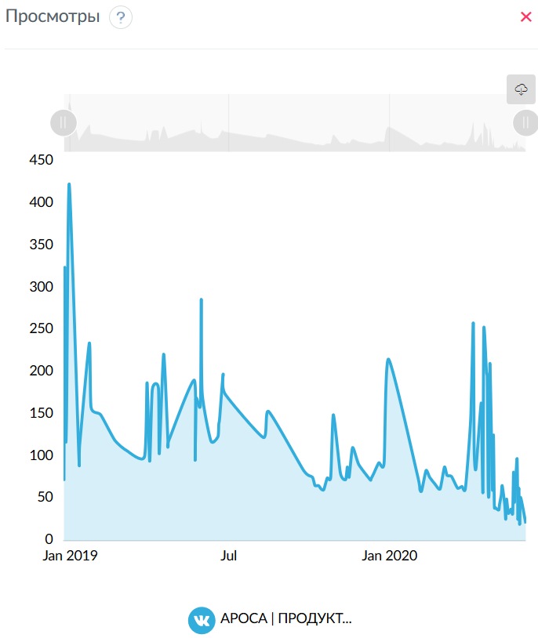
Просмотры
 | АРОСА | ПРОДУКТ...
24.12.2018 | 72
25.12.2018 | 325
26.12.2018 | 125
27.12.2018 | 152
30.12.2018 | 424
10.01.2019 | 103
11.01.2019 | 115
22.01.2019 | 235
24.01.2019 | 159
04.02.2019 | 150
20.02.2019 | 120
05.03.2019 | 108
26.03.2019 | 100
29.03.2019 | 188
01.04.2019 | 95
04.04.2019 | 180
11.04.2019 | 182
12.04.2019 | 104
17.04.2019 | 222
22.04.2019 | 117
23.04.2019 | 120
22.05.2019 | 191
23.05.2019 | 96
24.05.2019 | 169
29.05.2019 | 162
30.05.2019 | 287
31.05.2019 | 176
10.06.2019 | 119
18.06.2019 | 124
19.06.2019 | 139
20.06.2019 | 146
24.06.2019 | 198
...
Просмотры
20.05.2020 | 33
21.05.2020 | 82
22.05.2020 | 46
25.05.2020 | 98
26.05.2020 | 26
27.05.2020 | 63
28.05.2020 | 20
29.05.2020 | 52
04.06.2020 | 21



ER
 | АРОСА | ПРОДУКТ...
24.12.2018 | 1.1513
25.12.2018 | 3.5362
26.12.2018 | 1.3158
27.12.2018 | 1.398
30.12.2018 | 2.3026
10.01.2019 | 0.8224
11.01.2019 | 0.7401
22.01.2019 | 2.0559
24.01.2019 | 0.9868
04.02.2019 | 0.5757
20.02.2019 | 0.4112
05.03.2019 | 0.7401
26.03.2019 | 1.2336
29.03.2019 | 1.4803
01.04.2019 | 0.8224
04.04.2019 | 1.9737
11.04.2019 | 2.4671
12.04.2019 | 1.3158
17.04.2019 | 1.8092
22.04.2019 | 1.398
23.04.2019 | 1.2336
22.05.2019 | 1.4803
23.05.2019 | 0.8224
24.05.2019 | 1.398
29.05.2019 | 1.2336
30.05.2019 | 2.1382
31.05.2019 | 0.9046
10.06.2019 | 1.2336
18.06.2019 | 0.4934
19.06.2019 | 0.9046
20.06.2019 | 0.6579
24.06.2019 | 0.7401
26.06.2019 | 1.0691
09.08.2019 | 0.5757
15.08.2019 | 2.3849
...
Время суток/объем текста
11:00 | (< 160 симв) |  | (160-1000 симв) | 0.0822 | (> 1000 симв) | 0.5874
12:00 | (< 160 симв) |  | (160-1000 симв) | 0.3783 | (> 1000 симв) | 0.8087
13:00 | (< 160 симв) |  | (160-1000 симв) | 0.185 | (> 1000 симв) | 0.9046
14:00 | (< 160 симв) |  | (160-1000 симв) | 0.4112 | (> 1000 симв) | 0.7319
15:00 | (< 160 симв) |  | (160-1000 симв) | 0.2467 | (> 1000 симв) | 0.884
16:00 | (< 160 симв) |  | (160-1000 симв) | 1.2952 | (> 1000 симв) | 1.1513
17:00 | (< 160 симв) |  | (160-1000 симв) | 1.0691 | (> 1000 симв) | 0.9503
18:00 | (< 160 симв) |  | (160-1000 симв) | 0.4112 | (> 1000 симв) | 0.6168
19:00 | (< 160 симв) |  | (160-1000 симв) | 0.2467 | (> 1000 симв) | 0.9868
20:00 | (< 160 симв) |  | (160-1000 симв) | 0.3289 | (> 1000 симв) | 0.0822


Количество по длине текста
 | АРОСА | ПРОДУКТ...
(< 160 симв) | 94
(160-1000 симв) | 35
(> 1000 симв) | 0

ER по длине текста
 | АРОСА | ПРОДУКТ...
(< 160 симв) | 0
(160-1000 симв) | 0.578
(> 1000 симв) | 0.867


Количество по типу контента
 | АРОСА | ПРОДУКТ...
Фото | 127


Текст | 129
Видео | 3
Ссылка | 115

ER по типу контента
 | АРОСА | ПРОДУКТ...
Фото | 0.7822
Текст | 0.7886
Видео | 0.8498
Ссылка | 0.7787

Количество публикаций
 | АРОСА | ПРОДУКТ...
24.12.2018 | 1
25.12.2018 | 3
26.12.2018 | 1
27.12.2018 | 1
30.12.2018 | 1
10.01.2019 | 1
11.01.2019 | 1
22.01.2019 | 2
24.01.2019 | 1
04.02.2019 | 1
20.02.2019 | 1
05.03.2019 | 1
26.03.2019 | 1
29.03.2019 | 2
01.04.2019 | 1
04.04.2019 | 2
...
20.05.2020 | 1
21.05.2020 | 2
22.05.2020 | 1
25.05.2020 | 4
26.05.2020 | 1
27.05.2020 | 2
28.05.2020 | 1
29.05.2020 | 3
04.06.2020 | 2


Хештеги
 | АРОСА | ПРОДУКТ...
arosa_company | 110
ароса | 107
ароса_сочи | 81
ароса_санкт_петербург | 79
продуктыдляресторанов | 67
продуктыдлякафе | 67
ароса_москва | 65
horeca | 65
заказпродуктовоптом | 63
продуктыдляhoreca | 36
готовимдома | 28
продуктыоптом | 27
рецепты | 25
шоколад | 22
купитьпродуктымосква | 21
chocolate | 19
доставкапродуктов | 19
patissierchocolate | 15
кондитер | 15
patissier | 14
pastrychef | 13
продуктынадом | 13
чтоприготовить | 13
едимдома | 13
десерты | 12
кондитерскоеискусство | 9
dessert | 9
мясоопт | 9
креветки | 9
выпечка | 9
десерт | 8
шоколадныешедевры | 8
новинкаароса | 8
importfood | 8
arosa | 8
фермерскоемясо | 7
эксклюзив_ароса | 7
продуктыдлякондитерской | 7
продуктыдляпекарни | 7
arosa_market | 7
эксклюзивароса | 6
exclusive | 6
importmeat | 5
servoluxprofessional | 5
...

ароса_инста_срав
Сравнительная таблица
Название | Подписчиков | Всего публикаций | Мне нравится | Комментариев | ER Day | ER Post | ER View | LR | TR | Период
АРОСА|Продукты|... | 1982 | 438 | 22439 | 339 | 1.332 | 2.624 | 0.000 | 2.585 | 0.039



Дни недели
 | АРОСА|Продукты|...
Пн | 14.5745
Вт | 14.5562
Ср | 14.0017
Чт | 14.211
Пт | 15.126
Сб | 12.9218
Вс | 14.6088

Время суток
 | АРОСА|Продукты|...
0:00 | 4.7305
1:00 | 6.2905
2:00 | 3.9201
3:00 | 0
4:00 | 4.1936
5:00 | 0
6:00 | 0
7:00 | 3.4643
8:00 | 4.3499
9:00 | 3.911
10:00 | 4.8106
11:00 | 5.6668
12:00 | 4.5583
13:00 | 4.0606
14:00 | 4.7658
15:00 | 4.2648
16:00 | 4.323
17:00 | 4.679
18:00 | 5.3575
19:00 | 8.0226
20:00 | 4.6039
21:00 | 5.1509
22:00 | 4.5003
23:00 | 4.376


Лайки
 | АРОСА|Продукты|...
24.01.2018 | 167
25.01.2018 | 146
26.01.2018 | 48
27.01.2018 | 43
28.01.2018 | 97
29.01.2018 | 249
30.01.2018 | 237
02.02.2018 | 112
20.02.2018 | 164
21.02.2018 | 57
23.02.2018 | 65
06.03.2018 | 49
08.03.2018 | 48
23.03.2018 | 219
25.03.2018 | 104
30.03.2018 | 95
03.04.2018 | 36
04.04.2018 | 57
05.04.2018 | 51
06.04.2018 | 190
09.04.2018 | 104
12.04.2018 | 55
15.04.2018 | 55
16.04.2018 | 53
17.04.2018 | 64
19.04.2018 | 39
20.04.2018 | 44
24.04.2018 | 65
25.04.2018 | 97
26.04.2018 | 107
27.04.2018 | 94
28.04.2018 | 149
03.05.2018 | 52
04.05.2018 | 107
15.05.2018 | 95
16.05.2018 | 106
17.05.2018 | 90
18.05.2018 | 93
19.05.2018 | 134
21.05.2018 | 64
22.05.2018 | 80
23.05.2018 | 57
24.05.2018 | 123
26.05.2018 | 47
27.05.2018 | 63
29.05.2018 | 45
30.05.2018 | 107
...
Лайки
25.05.2020 | 114
26.05.2020 | 147
27.05.2020 | 139
28.05.2020 | 91
29.05.2020 | 121
30.05.2020 | 51
31.05.2020 | 82
04.06.2020 | 53
05.06.2020 | 3


Комментарии
 | АРОСА|Продукты|...
24.01.2018 | 2
25.01.2018 | 2
26.01.2018 | 1
28.01.2018 | 2
29.01.2018 | 8
30.01.2018 | 3
02.02.2018 | 3
20.02.2018 | 2
23.02.2018 | 1
23.03.2018 | 5
25.03.2018 | 1
30.03.2018 | 2
03.04.2018 | 2
09.04.2018 | 1
15.04.2018 | 1
17.04.2018 | 1
20.04.2018 | 1
25.04.2018 | 1
27.04.2018 | 3
28.04.2018 | 4
03.05.2018 | 1
04.05.2018 | 1
15.05.2018 | 1
16.05.2018 | 2
17.05.2018 | 2
19.05.2018 | 3
26.05.2018 | 3
27.05.2018 | 2
29.05.2018 | 1
30.05.2018 | 1
31.05.2018 | 1
05.06.2018 | 9
09.06.2018 | 1
10.06.2018 | 1
15.06.2018 | 1
22.06.2018 | 2
26.06.2018 | 1
27.06.2018 | 3
03.07.2018 | 2
06.07.2018 | 1
09.07.2018 | 1
10.07.2018 | 2
19.07.2018 | 2
01.08.2018 | 2
06.08.2018 | 1
07.08.2018 | 3
09.08.2018 | 1
10.08.2018 | 1
...
Комментарии
08.05.2020 | 2
13.05.2020 | 1
15.05.2020 | 1
18.05.2020 | 2
19.05.2020 | 3
21.05.2020 | 2
24.05.2020 | 1
26.05.2020 | 3
27.05.2020 | 1


ER
 | АРОСА|Продукты|...
24.01.2018 | 8.5267
25.01.2018 | 7.4672
26.01.2018 | 2.4723
27.01.2018 | 2.1695
28.01.2018 | 4.995
29.01.2018 | 12.9667
30.01.2018 | 12.109
02.02.2018 | 5.8022
20.02.2018 | 8.3754
21.02.2018 | 2.8759
23.02.2018 | 3.33
06.03.2018 | 2.4723
08.03.2018 | 2.4218
23.03.2018 | 11.3017
25.03.2018 | 5.2977
30.03.2018 | 4.894
03.04.2018 | 1.9173
04.04.2018 | 2.8759
05.04.2018 | 2.5732
06.04.2018 | 9.5863
09.04.2018 | 5.2977
12.04.2018 | 2.775
15.04.2018 | 2.8254
16.04.2018 | 2.6741
17.04.2018 | 3.2795
19.04.2018 | 1.9677
20.04.2018 | 2.2704
24.04.2018 | 3.2795
25.04.2018 | 4.9445
26.04.2018 | 5.3986
27.04.2018 | 4.894
28.04.2018 | 7.7195
03.05.2018 | 2.6741
04.05.2018 | 5.449
15.05.2018 | 4.8436
16.05.2018 | 5.449
17.05.2018 | 4.6418
18.05.2018 | 4.6922
19.05.2018 | 6.9122
21.05.2018 | 3.2291
22.05.2018 | 4.0363
23.05.2018 | 2.8759
24.05.2018 | 6.2059
26.05.2018 | 2.5227
27.05.2018 | 3.2795
29.05.2018 | 2.3209
30.05.2018 | 5.449
...
Время суток/объем текста
14:00 | (< 160 симв) | 0 | (160-1000 симв) | 2.682 | (> 1000 симв) | 2.553
15:00 | (< 160 симв) | 1.5136 | (160-1000 симв) | 2.38 | (> 1000 симв) | 2.3851
16:00 | (< 160 симв) | 0 | (160-1000 симв) | 2.4327 | (> 1000 симв) | 2.1443
17:00 | (< 160 симв) | 0 | (160-1000 симв) | 2.4975 | (> 1000 симв) | 2.7582
18:00 | (< 160 симв) | 0 | (160-1000 симв) | 2.791 | (> 1000 симв) | 3.4435
19:00 | (< 160 симв) | 0 | (160-1000 симв) | 4.3615 | (> 1000 симв) | 4.7931
20:00 | (< 160 симв) | 1.7659 | (160-1000 симв) | 2.8086 | (> 1000 симв) | 0
21:00 | (< 160 симв) | 0 | (160-1000 симв) | 2.8507 | (> 1000 симв) | 0
22:00 | (< 160 симв) | 0 | (160-1000 симв) | 2.4906 | (> 1000 симв) | 0

23:00 | (< 160 симв) | 1.7154 | (160-1000 симв) | 2.4689 | (> 1000 симв) | 0



Количество по длине текста
 | АРОСА|Продукты|...
(< 160 симв) | 109
(160-1000 симв) | 325
(> 1000 симв) | 4

ER по длине текста
 | АРОСА|Продукты|...
(< 160 симв) | 1.829
(160-1000 симв) | 2.6533
(> 1000 симв) | 2.5653

Количество по типу контента
 | АРОСА|Продукты|...
Фото | 400
Текст | 437
Видео | 38
Ссылка | 286

ER по типу контента
 | АРОСА|Продукты|...
Фото | 2.6123
Текст | 2.6258
Видео | 2.7458
Ссылка | 2.7064

Количество публикаций
 | АРОСА|Продукты|...
24.01.2018 | 5
25.01.2018 | 3
26.01.2018 | 1
...
25.05.2020 | 4
26.05.2020 | 4
27.05.2020 | 3
28.05.2020 | 3
29.05.2020 | 3
30.05.2020 | 1
31.05.2020 | 2
04.06.2020 | 2
05.06.2020 | 1


Хештеги
 | АРОСА|Продукты|...
ароса | 361
arosa_company | 329
ароса_сочи | 274
ароса_санкт_петербург | 267
вкусножить | 182
delicious | 173
foryou | 168
food | 165
forchef | 161
forrestaurant | 156
chef | 148
patissier | 146
продуктыдляресторана | 145
tastylife | 132
chocolate | 128
шоколад | 123
кондитер | 103
menu | 103
меню | 98
шефповар | 94
cook | 79
desserts | 76
pastrychef | 76
pastry | 72
horeca | 70
beautifulfood | 69
moltobuono | 60
dolce | 59
dessert | 54
академияэксклюзив | 54
десерты | 53
arosa | 52
dreamteam | 52
patissierchocolate | 51
yummy | 50
event | 48
ресторан | 48
ароса_москва | 48
рецепты | 45
yum | 44
десерт | 43
продуктыдляресторанов | 43
продуктыдлякафе | 42
...

